INICIO
Base de datos de factores de emisión 2025
Este documento ha sido elaborado por el equipo del Programa HuellaChile para entregar a los usuarios los factores de emisión disponibles y actualizados en plataforma para los ámbitos: organizaciones y
eventos. Estos factores se encuentran vigentes para las declaraciones desde el año de reporte 2025 en adelante.
La metodología oficial empleada por el Programa HuellaChile corresponde a la NCh-ISO 14064-1:2019 para organizaciones y NCh-ISO 14067:2019 para eventos.
Cada categoría hace referencia a las fuentes de información y en la mayoría de los casos, se incluyen hojas adicionales que contienen la información de base con la que se construyen y actualizan los factores de emisión.
En cada leyenda a continuación se incluye el enlace directo a cada hoja mencionada.

Versión N° | 2
Fecha de última actualización | 2026-05-04
Desarrollado por | Nataly Moyano Pozo - Profesional Programa HuellaChile
Revisado y aprobado por | Arturo Espinosa Cáceres - Coordinador Programa HuellaChile

Leyenda | Descripción
INICIO | Descripción del documento.
RESUMEN | Hoja resumen que agrupa todos los factores de emisión del documento.
CONTROL DE CAMBIOS | Contiene el seguimiento de los cambios realizados entre versiones del documento.
1.1 Combustión estacionaria | Factores de emisión para combustión estacionaria. Utiliza de base las hojas: 1.1 V2 CH2 T2.4 y 1.1 y 1.2CUADROA1 - BNE 2024
1.1 V2 CH2 T2.4 | Tabla proveniente de IPCC 2006 (vol2; chapter 2) , Table 2.4. Proporciona factores de emisión por defecto para la combustión estacionaria en la categoría Comercial/Institucional.
1.2 Combustión móvil | Factores de emisión para combustión móvil. Utiliza de base las hojas: 1.2 V2 CH3 T3.2.1, 1.2 V2 CH3 T3.2.2 y 1.1 y 1.2CUADROA1 - BNE 2024
1.2 V2 CH3 T3.2.1 | Tabla proveniente de IPCC 2006 (vol2; chapter 3) , Table 3.2.1. Proporciona factores de emisión de CO2 poe defecto del transporte terrestre y ragos de incertidumbre.
1.2 V2 CH3 T3.2.2 | Tabla proveniente de IPCC 2006 (vol2; chapter 3) , Table 3.2.2. Proporciona factores de emisión por defecto de N2O y CH4 del transporte terrestre y rangos de incertidumbre.
1.1 y 1.2CUADROA1 - BNE 2024 | Tablas provenientes del Balance Nacional de Energía 2024. Proporciona densidades y poderes caloríficos de diversos productos.
1.3 Procesos industriales | Factores de emisión para emisiones de procesos. Utiliza de base las hojas: 1.3 P.I. Cemento, 1.3 P.I. Cal, 1.3 P.I. Vidrio, 1.3 P.I. Hierro, Acero y Coque y 1.3 P.I. Ácido Nítrico.
1.3 P.I. Cemento | Información proveniente del Informe del Inventario Nacional de Gases de Efecto Invernadero de Chile 1990-2020. Proporciona lineamientos para la estimación de emisiones de la subcategoría Producción de Cemento, en base a las Directrices del IPCC de 2006.
1.3 P.I. Cal | Información proveniente del Informe del Inventario Nacional de Gases de Efecto Invernadero de Chile 1990-2020. Proporciona lineamientos para la estimación de emisiones de la subcategoría Producción de Cal, en base a las Directrices del IPCC de 2006.
1.3 P.I. Vidrio | Información proveniente del Informe del Inventario Nacional de Gases de Efecto Invernadero de Chile 1990-2020. Proporciona lineamientos para la estimación de emisiones de la subcategoría Producción de Vidrio, en base a las Directrices del IPCC de 2006.
1.3 P.I. Hierro, Acero y Coque | Información proveniente del IPCC 2006 -Capítulo 4 - Emisiones de la industria de los metales. Proporciona lineamientos para la estimación de emisiones de Producción de Hierro, Producción de Acero y Producción de Coque.
1.3 P.I. Ácido Nítrico | Información proveniente del Informe del Inventario Nacional de Gases de Efecto Invernadero de Chile 1990-2020. Proporciona lineamientos para la estimación de emisiones de la subcategoría Producción de Ácido Nítrico, en base a las Directrices del IPCC de 2006 -Capítulo 3 - Emisiones de la industria química.
1.4 Emisiones fugitivas | Factores de emisión para emisiones fugitivas. Utiliza de base las hojas: 1.4 AR5 CH8 T8.A.1 y 1.4 V3 CH7 T7.8.
1.4 AR5 CH8 T8.A.1 | Tabla proveniente de IPCC 2012 (AR5; chapter 8), Table 8.A.1. Proporciona factores de emisión de distintos refrigerantes.
1.4 V3 CH7 T7.8 | Tabla proveniente de IPCC 2006 (vol3; chapter 7) , Table 7.8. Proporciona factores de emisión de mezclas de refrigerantes.
2.1 Electricidad | Factores de emisión para consumo de electricidad de los distintos sistemas eléctricos de Chile (SEN y sistemas medianos). Utiliza información proveniente de Energía Abierta de la Comisión Nacional de Energía del Ministerio de Energía de Chile.
2.2 Pérdidas por T&D | Factores de emisión por pérdidas de transmisión y distribución de energía. Aplica a empresas distribuidoras y transmisoras. Utiliza la Base de Información de Eficiencia Energética - CEPAL- Enerdata, 2018 y la hoja 2.1 Electricidad.
2.3 Adq. de otras energías | Factores de emisión para la adquisición de otras energías ( Vapor/Calefacción/Refrigeración/Aire comprimido). Utiliza de base la hoja 2.3 V2 CH2 T2.2.
2.3 V2 CH2 T2.2 | Tabla proveniente de IPCC 2006 (vol2; chapter 2) , Table 2.2. Proporciona factores de emisión por defecto para la combustión estacionaria en las industrias energéticas.
3.1 Adq. Bienes y servicios | Factores de emisión para bienes y servicios adquiridos. Utiliza de base las hojas: 3.1 Fertilizantes, 3.1 Material use, 3.1 WTT- fuels, 3.1 WTT- bioenergy, 3.1 Water treatment, 3.1 Water supply, 3.1 Hotel stay y 3.1 Homeworking.
3.1 Fertilizantes | Información proveniente de la International Fertiliser Society. Proporciona datos para fertilizantes.
3.1 Material use | Hoja proveniente de DEFRA 2025. Proporciona factores de emisión para uso de materiales.
3.1 WTT- fuels | Hoja proveniente de DEFRA 2025. Proporciona factores de emisión Well-to-tank (pozo al tanque) para combustibles.
3.1 WTT- bioenergy | Hoja proveniente de DEFRA 2025. Proporciona factores de emisión Well-to-tank (pozo al tanque) para biocombustibles.
3.1 Water treatment | Hoja proveniente de DEFRA 2025. Proporciona factores de emisión para tratamiento de aguas servidas.
3.1 Water supply | Hoja proveniente de DEFRA 2025. Proporciona factores de emisión para suministro de agua potable.
3.1 Hotel stay | Hoja proveniente de DEFRA 2025. Proporciona factores de emisión para estadías en hospedajes según el país de ubicación.
3.1 Homeworking | Hoja proveniente de DEFRA 2025. Hace referencia a factores de emisión para teletrabajo (trabajo remoto).
3.2 Transporte de personas | Factores de emisión para transporte de personas. Considera las subcategorías: Traslado diaro de personal, Viajes de negocios y Transporte de clientes y visitantes . Utiliza de base la hoja 3.2 Business travel- air, 3.2 Business travel- land y 3.2 Passenger vehicles.
3.2 Business travel- air | Hoja proveniente de DEFRA 2025. Proporciona factores de emisión de transporte aéreo.
3.2 Business travel- land | Hoja proveniente de DEFRA 2025. Proporciona factores de emisión de transporte terrestre.
3.2 Passenger vehicles | Hoja proveniente de DEFRA 2025. Proporciona factores de emisión para vehículos de transporte de personas.
3.3 Transporte de carga | Factores de emisión para transporte de carga. Utiliza de base la hoja 3.3 Freighting goods.
3.3 Freighting goods | Hoja proveniente de DEFRA 2025. Proporciona factores de emisión para vehículos de transporte de carga y residuos.
3.4 Transporte de residuos | Factores de emisión para transporte de residuos. Utiliza de base la hoja 3.3 Freighting goods.
3.5 Uso de productos | Factores de emisión para uso de productos. Utiliza de base las hoja 1.1 V2 CH2 T2.4, 1.4 AR5 CH8 T8.A.1 y 1.4 V3 CH7 T7.8.
3.6 Trat. y/o disp. de residuos | Factores de emisión para tratamiento y/o de residuos. Utiliza de base la hoja 3.6 Waste disposal.
3.6 Waste disposal | Hoja proveniente de DEFRA 2025. Proporciona factores de emisión para tratamiento y/o disposición de residuos.

RESUMEN
Resumen factores de emisión 2025
En esta hoja se presenta un resumen de los factores de emisión que se encuentran a lo largo del documento.
Para mayor información revisar la hoja de cada categoría.

Alcance | Categoría | Subcategoría | Nombre | Auxiliar | Unidad del dato de actividad | Factor de emisión | Unidades del factor de emisión | Fuente 1 | Fuente 2 | Fuente 3
Emisiones directas | 1.1 Combustión estacionaria | Caldera/Generador/General | Nafta | - | metros cúbicos | 2,361.02 | kgCO2e/metros cúbicos | IPCC 2006 (vol2; chapter 2) , Table 2.4 | CNE BNE 2024 | -
Emisiones directas | 1.1 Combustión estacionaria | Caldera/Generador/General | Nafta | - | litros | 2.36 | kgCO2e/litros | IPCC 2006 (vol2; chapter 2) , Table 2.4 | CNE BNE 2024 | -
Emisiones directas | 1.1 Combustión estacionaria | Caldera/Generador/General | Carbón metalúrgico | - | toneladas | 2,652.74 | kgCO2e/toneladas | IPCC 2006 (vol2; chapter 2) , Table 2.4 | CNE BNE 2024 | -
Emisiones directas | 1.1 Combustión estacionaria | Caldera/Generador/General | Carbón metalúrgico | - | kilogramos | 2.65 | kgCO2e/kilogramos | IPCC 2006 (vol2; chapter 2) , Table 2.4 | CNE BNE 2024 | -
Emisiones directas | 1.1 Combustión estacionaria | Caldera/Generador/General | Carbón metalúrgico | - | gramos | 0.00265 | kgCO2e/gramos | IPCC 2006 (vol2; chapter 2) , Table 2.4 | CNE BNE 2024 | -
Emisiones directas | 1.1 Combustión estacionaria | Caldera/Generador/General | Carbón térmico | - | toneladas | 2,652.74 | kgCO2e/toneladas | IPCC 2006 (vol2; chapter 2) , Table 2.4 | CNE BNE 2024 | -
Emisiones directas | 1.1 Combustión estacionaria | Caldera/Generador/General | Carbón térmico | - | kilogramos | 2.65 | kgCO2e/kilogramos | IPCC 2006 (vol2; chapter 2) , Table 2.4 | CNE BNE 2024 | -
Emisiones directas | 1.1 Combustión estacionaria | Caldera/Generador/General | Carbón térmico | - | gramos | 0.00265 | kgCO2e/gramos | IPCC 2006 (vol2; chapter 2) , Table 2.4 | CNE BNE 2024 | -
Emisiones directas | 1.1 Combustión estacionaria | Caldera/Generador/General | Gasolina | - | metros cúbicos | 2,267.89 | kgCO2e/metros cúbicos | IPCC 2006 (vol2; chapter 2) , Table 2.4 | CNE BNE 2024 | -
Emisiones directas | 1.1 Combustión estacionaria | Caldera/Generador/General | Gasolina | - | litros | 2.27 | kgCO2e/litros | IPCC 2006 (vol2; chapter 2) , Table 2.4 | CNE BNE 2024 | -
Emisiones directas | 1.1 Combustión estacionaria | Caldera/Generador/General | Gas de alto horno | - | toneladas | 578.35 | kgCO2e/toneladas | IPCC 2006 (vol2; chapter 2) , Table 2.4 | CNE BNE 2024 | IPCC 2006 (vol2; chapter 1) , Table 1.2
Emisiones directas | 1.1 Combustión estacionaria | Caldera/Generador/General | Gas de alto horno | - | kilogramos | 0.578 | kgCO2e/kilogramos | IPCC 2006 (vol2; chapter 2) , Table 2.4 | CNE BNE 2024 | IPCC 2006 (vol2; chapter 1) , Table 1.2
Emisiones directas | 1.1 Combustión estacionaria | Caldera/Generador/General | Gas de alto horno | - | gramos | 0.000578 | kgCO2e/gramos | IPCC 2006 (vol2; chapter 2) , Table 2.4 | CNE BNE 2024 | IPCC 2006 (vol2; chapter 1) , Table 1.2
Emisiones directas | 1.1 Combustión estacionaria | Caldera/Generador/General | Gas ciudad (cañería o corriente) | - | metros cúbicos | 1.98 | kgCO2e/metros cúbicos | IPCC 2006 (vol2; chapter 2) , Table 2.4 | CNE BNE 2024 | -
Emisiones directas | 1.1 Combustión estacionaria | Caldera/Generador/General | Gas ciudad (cañería o corriente) | - | toneladas | 2,469.41 | kgCO2e/toneladas | IPCC 2006 (vol2; chapter 2) , Table 2.4 | CNE BNE 2024 | DEFRA 2025 (Fuel properties), Natural Gas
Emisiones directas | 1.1 Combustión estacionaria | Caldera/Generador/General | Gas ciudad (cañería o corriente) | - | kilogramos | 2.47 | kgCO2e/kilogramos | IPCC 2006 (vol2; chapter 2) , Table 2.4 | CNE BNE 2024 | DEFRA 2025 (Fuel properties), Natural Gas
Emisiones directas | 1.1 Combustión estacionaria | Caldera/Generador/General | Gas ciudad (cañería o corriente) | - | gramos | 0.00247 | kgCO2e/gramos | IPCC 2006 (vol2; chapter 2) , Table 2.4 | CNE BNE 2024 | DEFRA 2025 (Fuel properties), Natural Gas
Emisiones directas | 1.1 Combustión estacionaria | Caldera/Generador/General | Gas de refinería | - | metros cúbicos | 0.979 | kgCO2e/metros cúbicos | IPCC 2006 (vol2; chapter 2) , Table 2.4 | CNE BNE 2024 | -
Emisiones directas | 1.1 Combustión estacionaria | Caldera/Generador/General | Gas de refinería | - | litros | 0.000979 | kgCO2e/litros | IPCC 2006 (vol2; chapter 2) , Table 2.4 | CNE BNE 2024 | -
Emisiones directas | 1.1 Combustión estacionaria | Caldera/Generador/General | Gas licuado de petróleo | - | metros cúbicos | 1,674.66 | kgCO2e/metros cúbicos | IPCC 2006 (vol2; chapter 2) , Table 2.4 | CNE BNE 2024 | -
Emisiones directas | 1.1 Combustión estacionaria | Caldera/Generador/General | Gas licuado de petróleo | - | litros | 1.67 | kgCO2e/litros | IPCC 2006 (vol2; chapter 2) , Table 2.4 | CNE BNE 2024 | -
Emisiones directas | 1.1 Combustión estacionaria | Caldera/Generador/General | Gas natural | - | metros cúbicos | 1.98 | kgCO2e/metros cúbicos | IPCC 2006 (vol2; chapter 2) , Table 2.4 | CNE BNE 2024 | DEFRA 2025 (Fuel properties), Natural Gas
Emisiones directas | 1.1 Combustión estacionaria | Caldera/Generador/General | Kerosene | - | metros cúbicos | 2,586.94 | kgCO2e/metros cúbicos | IPCC 2006 (vol2; chapter 2) , Table 2.4 | CNE BNE 2024 | -
Emisiones directas | 1.1 Combustión estacionaria | Caldera/Generador/General | Kerosene | - | litros | 2.59 | kgCO2e/litros | IPCC 2006 (vol2; chapter 2) , Table 2.4 | CNE BNE 2024 | -
Emisiones directas | 1.1 Combustión estacionaria | Caldera/Generador/General | Petcoke | - | toneladas | 3,155.34 | kgCO2e/toneladas | IPCC 2006 (vol2; chapter 2) , Table 2.4 | CNE BNE 2024 | -
Emisiones directas | 1.1 Combustión estacionaria | Caldera/Generador/General | Petcoke | - | kilogramos | 3.155 | kgCO2e/kilogramos | IPCC 2006 (vol2; chapter 2) , Table 2.4 | CNE BNE 2024 | -
Emisiones directas | 1.1 Combustión estacionaria | Caldera/Generador/General | Petcoke | - | gramos | 0.003155 | kgCO2e/gramos | IPCC 2006 (vol2; chapter 2) , Table 2.4 | CNE BNE 2024 | -
Emisiones directas | 1.1 Combustión estacionaria | Caldera/Generador/General | Petróleo 2 (Diésel) | - | metros cúbicos | 2,714.53 | kgCO2e/metros cúbicos | IPCC 2006 (vol2; chapter 2) , Table 2.4 | CNE BNE 2024 | -
Emisiones directas | 1.1 Combustión estacionaria | Caldera/Generador/General | Petróleo 2 (Diésel) | - | litros | 2.71 | kgCO2e/litros | IPCC 2006 (vol2; chapter 2) , Table 2.4 | CNE BNE 2024 | -
Emisiones directas | 1.1 Combustión estacionaria | Caldera/Generador/General | Petróleo 5 | - | metros cúbicos | 3,013.51 | kgCO2e/metros cúbicos | IPCC 2006 (vol2; chapter 2) , Table 2.4 | CNE BNE 2024 | -
Emisiones directas | 1.1 Combustión estacionaria | Caldera/Generador/General | Petróleo 5 | - | litros | 3.01 | kgCO2e/litros | IPCC 2006 (vol2; chapter 2) , Table 2.4 | CNE BNE 2024 | -
Emisiones directas | 1.1 Combustión estacionaria | Caldera/Generador/General | Petróleo 6 | - | metros cúbicos | 3,072.02 | kgCO2e/metros cúbicos | IPCC 2006 (vol2; chapter 2) , Table 2.4 | CNE BNE 2024 | -
Emisiones directas | 1.1 Combustión estacionaria | Caldera/Generador/General | Petróleo 6 | - | litros | 3.07 | kgCO2e/litros | IPCC 2006 (vol2; chapter 2) , Table 2.4 | CNE BNE 2024 | -
Emisiones directas | 1.2 Combustión móvil | Vehíulos de pasajeros o carga | Petróleo 2 (Diesel) | - | metros cúbicos | 2,740.16 | kgCO2e/metros cúbicos | IPCC 2006 (vol2; chapter 3) , Table 3.2.1 and Table 3.2.2 | CNE BNE 2024 | -
Emisiones directas | 1.2 Combustión móvil | Vehíulos de pasajeros o carga | Petróleo 2 (Diesel) | - | litros | 2.74 | kgCO2e/litros | IPCC 2006 (vol2; chapter 3) , Table 3.2.1 and Table 3.2.2 | CNE BNE 2024 | -
Emisiones directas | 1.2 Combustión móvil | Vehíulos de pasajeros o carga | Gas licuado | - | metros cúbicos | 1,717.61 | kgCO2e/metros cúbicos | IPCC 2006 (vol2; chapter 3) , Table 3.2.1 and Table 3.2.2 | CNE BNE 2024 | -
Emisiones directas | 1.2 Combustión móvil | Vehíulos de pasajeros o carga | Gas licuado | - | litros | 1.72 | kgCO2e/litros | IPCC 2006 (vol2; chapter 3) , Table 3.2.1 and Table 3.2.2 | CNE BNE 2024 | -
Emisiones directas | 1.2 Combustión móvil | Vehíulos de pasajeros o carga | Gas natural | - | metros cúbicos | 2.09 | kgCO2e/metros cúbicos | IPCC 2006 (vol2; chapter 3) , Table 3.2.1 and Table 3.2.2 | CNE BNE 2024 | -
Emisiones directas | 1.2 Combustión móvil | Vehíulos de pasajeros o carga | Gasolina | - | metros cúbicos | 2,345.32 | kgCO2e/metros cúbicos | IPCC 2006 (vol2; chapter 3) , Table 3.2.1 and Table 3.2.2 | CNE BNE 2024 | -
Emisiones directas | 1.2 Combustión móvil | Vehíulos de pasajeros o carga | Gasolina | - | litros | 2.35 | kgCO2e/litros | IPCC 2006 (vol2; chapter 3) , Table 3.2.1 and Table 3.2.2 | CNE BNE 2024 | -
Emisiones directas | 1.2 Combustión móvil | Vehíulos de pasajeros o carga | Kerosene | - | metros cúbicos | 2,579.93 | kgCO2e/metros cúbicos | IPCC 2006 (vol2; chapter 3) , Table 3.2.1 and Table 3.2.2 | CNE BNE 2024 | IPCC 2006 (vol2; chapter 2), Table 2.3
Emisiones directas | 1.2 Combustión móvil | Vehíulos de pasajeros o carga | Kerosene | - | litros | 2.58 | kgCO2e/litros | IPCC 2006 (vol2; chapter 3) , Table 3.2.1 and Table 3.2.2 | CNE BNE 2024 | IPCC 2006 (vol2; chapter 2), Table 2.3
Emisiones directas | 1.3 Procesos industriales | Producción minerales | Producción de cemento | - | toneladas | 316.83 | kgCO2e/toneladas | INGEI + IPCC 2006. Ver su hoja correspondiente para más detalles. | - | -
Emisiones directas | 1.3 Procesos industriales | Producción minerales | Producción de cemento | - | kilogramos | 0.317 | kgCO2e/kilogramos | INGEI + IPCC 2006. Ver su hoja correspondiente para más detalles. | - | -
Emisiones directas | 1.3 Procesos industriales | Producción minerales | Producción de cemento | - | gramos | 0.000317 | kgCO2e/gramos | INGEI + IPCC 2006. Ver su hoja correspondiente para más detalles. | - | -
Emisiones directas | 1.3 Procesos industriales | Producción minerales | Producción de cal | - | toneladas | 695.13 | kgCO2e/toneladas | INGEI + IPCC 2006. Ver su hoja correspondiente para más detalles. | - | -
Emisiones directas | 1.3 Procesos industriales | Producción minerales | Producción de cal | - | kilogramos | 0.695 | kgCO2e/kilogramos | INGEI + IPCC 2006. Ver su hoja correspondiente para más detalles. | - | -
Emisiones directas | 1.3 Procesos industriales | Producción minerales | Producción de cal | - | gramos | 0.000695 | kgCO2e/gramos | INGEI + IPCC 2006. Ver su hoja correspondiente para más detalles. | - | -
Emisiones directas | 1.3 Procesos industriales | Producción minerales | Producción de vidrio | - | toneladas | 145.16 | kgCO2e/toneladas | INGEI + IPCC 2006. Ver su hoja correspondiente para más detalles. | - | -
Emisiones directas | 1.3 Procesos industriales | Producción minerales | Producción de vidrio | - | kilogramos | 0.145 | kgCO2e/kilogramos | INGEI + IPCC 2006. Ver su hoja correspondiente para más detalles. | - | -
Emisiones directas | 1.3 Procesos industriales | Producción minerales | Producción de vidrio | - | gramos | 0.000145 | kgCO2e/gramos | INGEI + IPCC 2006. Ver su hoja correspondiente para más detalles. | - | -
Emisiones directas | 1.3 Procesos industriales | Producción minerales | Producción de coke | - | toneladas | 560.00 | kgCO2e/toneladas | INGEI + IPCC 2006. Ver su hoja correspondiente para más detalles. | - | -
Emisiones directas | 1.3 Procesos industriales | Producción minerales | Producción de coke | - | kilogramos | 0.56 | kgCO2e/kilogramos | INGEI + IPCC 2006. Ver su hoja correspondiente para más detalles. | - | -
Emisiones directas | 1.3 Procesos industriales | Producción minerales | Producción de coke | - | gramos | 0.00056 | kgCO2e/gramos | INGEI + IPCC 2006. Ver su hoja correspondiente para más detalles. | - | -
Emisiones directas | 1.3 Procesos industriales | Producción de metal | Producción de arrabio | - | tonelada | 1,350.00 | kgCO2e/tonelada | INGEI + IPCC 2006. Ver su hoja correspondiente para más detalles. | - | -
Emisiones directas | 1.3 Procesos industriales | Producción de metal | Producción de arrabio | - | kilogramos | 1.35 | kgCO2e/kilogramos | INGEI + IPCC 2006. Ver su hoja correspondiente para más detalles. | - | -
Emisiones directas | 1.3 Procesos industriales | Producción de metal | Producción de arrabio | - | gramos | 0.00135 | kgCO2e/gramos | INGEI + IPCC 2006. Ver su hoja correspondiente para más detalles. | - | -
Emisiones directas | 1.3 Procesos industriales | Producción de metal | Producción de hierro | - | toneladas | 700.00 | kgCO2e/toneladas | INGEI + IPCC 2006. Ver su hoja correspondiente para más detalles. | - | -
Emisiones directas | 1.3 Procesos industriales | Producción de metal | Producción de hierro | - | kilogramos | 0.70 | kgCO2e/kilogramos | INGEI + IPCC 2006. Ver su hoja correspondiente para más detalles. | - | -
Emisiones directas | 1.3 Procesos industriales | Producción de metal | Producción de hierro | - | gramos | 0.0007 | kgCO2e/gramos | INGEI + IPCC 2006. Ver su hoja correspondiente para más detalles. | - | -
Emisiones directas | 1.3 Procesos industriales | Producción de metal | Producción de pelets | - | toneladas | 30.00 | kgCO2e/toneladas | INGEI + IPCC 2006. Ver su hoja correspondiente para más detalles. | - | -
Emisiones directas | 1.3 Procesos industriales | Producción de metal | Producción de pelets | - | kilogramos | 0.03 | kgCO2e/kilogramos | INGEI + IPCC 2006. Ver su hoja correspondiente para más detalles. | - | -
Emisiones directas | 1.3 Procesos industriales | Producción de metal | Producción de pelets | - | gramos | 0.00003 | kgCO2e/gramos | INGEI + IPCC 2006. Ver su hoja correspondiente para más detalles. | - | -
Emisiones directas | 1.3 Procesos industriales | Producción de metal | Producción de acero (horno básico) | - | toneladas | 1,460.00 | kgCO2e/toneladas | INGEI + IPCC 2006. Ver su hoja correspondiente para más detalles. | - | -
Emisiones directas | 1.3 Procesos industriales | Producción de metal | Producción de acero (horno básico) | - | kilogramos | 1.46 | kgCO2e/kilogramos | INGEI + IPCC 2006. Ver su hoja correspondiente para más detalles. | - | -
Emisiones directas | 1.3 Procesos industriales | Producción de metal | Producción de acero (horno básico) | - | gramos | 0.00146 | kgCO2e/gramos | INGEI + IPCC 2006. Ver su hoja correspondiente para más detalles. | - | -
Emisiones directas | 1.3 Procesos industriales | Producción de metal | Producción de acero (horno de arco eléctrico) | - | toneladas | 80.00 | kgCO2e/toneladas | INGEI + IPCC 2006. Ver su hoja correspondiente para más detalles. | - | -
Emisiones directas | 1.3 Procesos industriales | Producción de metal | Producción de acero (horno de arco eléctrico) | - | kilogramos | 0.08 | kgCO2e/kilogramos | INGEI + IPCC 2006. Ver su hoja correspondiente para más detalles. | - | -
Emisiones directas | 1.3 Procesos industriales | Producción de metal | Producción de acero (horno de arco eléctrico) | - | gramos | 0.00008 | kgCO2e/gramos | INGEI + IPCC 2006. Ver su hoja correspondiente para más detalles. | - | -
Emisiones directas | 1.3 Procesos industriales | Industria química | Producción de ácido nítrico (Plantas con NSCR) | - | tonelada | 583.00 | kgCO2e/tonelada | INGEI + IPCC 2006. Ver su hoja correspondiente para más detalles. | - | -
Emisiones directas | 1.3 Procesos industriales | Industria química | Producción de ácido nítrico (Plantas con NSCR) | - | kilogramos | 0.58 | kgCO2e/kilogramos | INGEI + IPCC 2006. Ver su hoja correspondiente para más detalles. | - | -
Emisiones directas | 1.3 Procesos industriales | Industria química | Producción de ácido nítrico (Plantas con NSCR) | - | gramos | 0.00058 | kgCO2e/gramos | INGEI + IPCC 2006. Ver su hoja correspondiente para más detalles. | - | -
Emisiones directas | 1.3 Procesos industriales | Industria química | Producción de ácido nítrico (Plantas con destrucción de N2O) | - | toneladas | 728.75 | kgCO2e/toneladas | INGEI + IPCC 2006. Ver su hoja correspondiente para más detalles. | - | -
Emisiones directas | 1.3 Procesos industriales | Industria química | Producción de ácido nítrico (Plantas con destrucción de N2O) | - | kilogramos | 0.73 | kgCO2e/kilogramos | INGEI + IPCC 2006. Ver su hoja correspondiente para más detalles. | - | -
Emisiones directas | 1.3 Procesos industriales | Industria química | Producción de ácido nítrico (Plantas con destrucción de N2O) | - | gramos | 0.00073 | kgCO2e/gramos | INGEI + IPCC 2006. Ver su hoja correspondiente para más detalles. | - | -
Emisiones directas | 1.3 Procesos industriales | Industria química | Producción de ácido nítrico (Plantas a presión atmosférica) | - | toneladas | 1,457.50 | kgCO2e/toneladas | INGEI + IPCC 2006. Ver su hoja correspondiente para más detalles. | - | -
Emisiones directas | 1.3 Procesos industriales | Industria química | Producción de ácido nítrico (Plantas a presión atmosférica) | - | kilogramos | 1.46 | kgCO2e/kilogramos | INGEI + IPCC 2006. Ver su hoja correspondiente para más detalles. | - | -
Emisiones directas | 1.3 Procesos industriales | Industria química | Producción de ácido nítrico (Plantas a presión atmosférica) | - | gramos | 0.00146 | kgCO2e/gramos | INGEI + IPCC 2006. Ver su hoja correspondiente para más detalles. | - | -
Emisiones directas | 1.3 Procesos industriales | Industria química | Producción de ácido nítrico (Plantas a presión intermedia) | - | toneladas | 2,040.50 | kgCO2e/toneladas | INGEI + IPCC 2006. Ver su hoja correspondiente para más detalles. | - | -
Emisiones directas | 1.3 Procesos industriales | Industria química | Producción de ácido nítrico (Plantas a presión intermedia) | - | kilogramos | 2.04 | kgCO2e/kilogramos | INGEI + IPCC 2006. Ver su hoja correspondiente para más detalles. | - | -
Emisiones directas | 1.3 Procesos industriales | Industria química | Producción de ácido nítrico (Plantas a presión intermedia) | - | gramos | 0.00204 | kgCO2e/gramos | INGEI + IPCC 2006. Ver su hoja correspondiente para más detalles. | - | -
Emisiones directas | 1.3 Procesos industriales | Industria química | Producción de ácido nítrico (Plantas a alta presión) | - | toneladas | 2,623.50 | kgCO2e/toneladas | INGEI + IPCC 2006. Ver su hoja correspondiente para más detalles. | - | -
Emisiones directas | 1.3 Procesos industriales | Industria química | Producción de ácido nítrico (Plantas a alta presión) | - | kilogramos | 2.62 | kgCO2e/kilogramos | INGEI + IPCC 2006. Ver su hoja correspondiente para más detalles. | - | -
Emisiones directas | 1.3 Procesos industriales | Industria química | Producción de ácido nítrico (Plantas a alta presión) | - | gramos | 0.0026 | kgCO2e/gramos | INGEI + IPCC 2006. Ver su hoja correspondiente para más detalles. | - | -
Emisiones directas | 1.4 Emisiones fugitivas | Emisiones fugitivas | HFC-245fa | - | kilogramos | 858 | kgCO2e/kilogramos | IPCC 2006 (vol3; chapter 7) , Table 7.8 | IPCC 2012 (AR5; chapter 8), Table 8.A.1 | - | -
Emisiones directas | 1.4 Emisiones fugitivas | Emisiones fugitivas | HFC-32 | - | kilogramos | 677 | kgCO2e/kilogramos | IPCC 2006 (vol3; chapter 7) , Table 7.8 | IPCC 2012 (AR5; chapter 8), Table 8.A.1 | - | -
Emisiones directas | 1.4 Emisiones fugitivas | Emisiones fugitivas | HFC-41 | - | kilogramos | 116 | kgCO2e/kilogramos | IPCC 2006 (vol3; chapter 7) , Table 7.8 | IPCC 2012 (AR5; chapter 8), Table 8.A.1 | - | -
Emisiones directas | 1.4 Emisiones fugitivas | Emisiones fugitivas | HFC-43-I0mee | - | kilogramos | 1,650 | kgCO2e/kilogramos | IPCC 2006 (vol3; chapter 7) , Table 7.8 | IPCC 2012 (AR5; chapter 8), Table 8.A.1 | - | -
Emisiones directas | 1.4 Emisiones fugitivas | Emisiones fugitivas | Perfluorobutano (PFC-3-1-10) | - | kilogramos | 9,200 | kgCO2e/kilogramos | IPCC 2006 (vol3; chapter 7) , Table 7.8 | IPCC 2012 (AR5; chapter 8), Table 8.A.1 | - | -
Emisiones directas | 1.4 Emisiones fugitivas | Emisiones fugitivas | Perfluorociclobutano (PFC-318) | - | kilogramos | 9,540 | kgCO2e/kilogramos | IPCC 2006 (vol3; chapter 7) , Table 7.8 | IPCC 2012 (AR5; chapter 8), Table 8.A.1 | - | -
Emisiones directas | 1.4 Emisiones fugitivas | Emisiones fugitivas | Perfluoroetano (PFC-116) | - | kilogramos | 11,100 | kgCO2e/kilogramos | IPCC 2006 (vol3; chapter 7) , Table 7.8 | IPCC 2012 (AR5; chapter 8), Table 8.A.1 | - | -
Emisiones directas | 1.4 Emisiones fugitivas | Emisiones fugitivas | Perfluorohexano (PFC-5-1-14) | - | kilogramos | 7,910 | kgCO2e/kilogramos | IPCC 2006 (vol3; chapter 7) , Table 7.8 | IPCC 2012 (AR5; chapter 8), Table 8.A.1 | - | -
Emisiones directas | 1.4 Emisiones fugitivas | Emisiones fugitivas | Perfluorometano (PFC-14) | - | kilogramos | 6,630 | kgCO2e/kilogramos | IPCC 2006 (vol3; chapter 7) , Table 7.8 | IPCC 2012 (AR5; chapter 8), Table 8.A.1 | - | -
Emisiones directas | 1.4 Emisiones fugitivas | Emisiones fugitivas | Perfluoropentano (PFC-4-1-12) | - | kilogramos | 8,550 | kgCO2e/kilogramos | IPCC 2006 (vol3; chapter 7) , Table 7.8 | IPCC 2012 (AR5; chapter 8), Table 8.A.1 | - | -
Emisiones directas | 1.4 Emisiones fugitivas | Emisiones fugitivas | HFC-125 | - | kilogramos | 3,170 | kgCO2e/kilogramos | IPCC 2006 (vol3; chapter 7) , Table 7.8 | IPCC 2012 (AR5; chapter 8), Table 8.A.1 | - | -
Emisiones directas | 1.4 Emisiones fugitivas | Emisiones fugitivas | Perfluoropropano (PFC-218) | - | kilogramos | 8,900 | kgCO2e/kilogramos | IPCC 2006 (vol3; chapter 7) , Table 7.8 | IPCC 2012 (AR5; chapter 8), Table 8.A.1 | - | -
Emisiones directas | 1.4 Emisiones fugitivas | Emisiones fugitivas | Hexafluoruro de azufre (SF6) | - | kilogramos | 23,500 | kgCO2e/kilogramos | IPCC 2006 (vol3; chapter 7) , Table 7.8 | IPCC 2012 (AR5; chapter 8), Table 8.A.1 | - | -
Emisiones directas | 1.4 Emisiones fugitivas | Emisiones fugitivas | Metano (CH4) | - | kilogramos | 28 | kgCO2e/kilogramos | IPCC 2006 (vol3; chapter 7) , Table 7.8 | IPCC 2012 (AR5; chapter 8), Table 8.A.1 | - | -
Emisiones directas | 1.4 Emisiones fugitivas | Emisiones fugitivas | Trifluoruro de nitrógeno (NF3) | - | kilogramos | 16,100 | kgCO2e/kilogramos | IPCC 2006 (vol3; chapter 7) , Table 7.8 | IPCC 2012 (AR5; chapter 8), Table 8.A.1 | - | -
Emisiones directas | 1.4 Emisiones fugitivas | Emisiones fugitivas | R404A | - | kilogramos | 3,943 | kgCO2e/kilogramos | IPCC 2006 (vol3; chapter 7) , Table 7.8 | IPCC 2012 (AR5; chapter 8), Table 8.A.1 | - | -
Emisiones directas | 1.4 Emisiones fugitivas | Emisiones fugitivas | R407A | - | kilogramos | 1,923 | kgCO2e/kilogramos | IPCC 2006 (vol3; chapter 7) , Table 7.8 | IPCC 2012 (AR5; chapter 8), Table 8.A.1 | - | -
Emisiones directas | 1.4 Emisiones fugitivas | Emisiones fugitivas | R407B | - | kilogramos | 2,547 | kgCO2e/kilogramos | IPCC 2006 (vol3; chapter 7) , Table 7.8 | IPCC 2012 (AR5; chapter 8), Table 8.A.1 | - | -
Emisiones directas | 1.4 Emisiones fugitivas | Emisiones fugitivas | R407C | - | kilogramos | 1,624 | kgCO2e/kilogramos | IPCC 2006 (vol3; chapter 7) , Table 7.8 | IPCC 2012 (AR5; chapter 8), Table 8.A.1 | - | -
Emisiones directas | 1.4 Emisiones fugitivas | Emisiones fugitivas | R410A | - | kilogramos | 1,924 | kgCO2e/kilogramos | IPCC 2006 (vol3; chapter 7) , Table 7.8 | IPCC 2012 (AR5; chapter 8), Table 8.A.1 | - | -
Emisiones directas | 1.4 Emisiones fugitivas | Emisiones fugitivas | R410B | - | kilogramos | 2,048 | kgCO2e/kilogramos | IPCC 2006 (vol3; chapter 7) , Table 7.8 | IPCC 2012 (AR5; chapter 8), Table 8.A.1 | - | -
Emisiones directas | 1.4 Emisiones fugitivas | Emisiones fugitivas | HFC-134 | - | kilogramos | 1,120 | kgCO2e/kilogramos | IPCC 2006 (vol3; chapter 7) , Table 7.8 | IPCC 2012 (AR5; chapter 8), Table 8.A.1 | - | -
Emisiones directas | 1.4 Emisiones fugitivas | Emisiones fugitivas | R507 | - | kilogramos | 3,985 | kgCO2e/kilogramos | IPCC 2006 (vol3; chapter 7) , Table 7.8 | IPCC 2012 (AR5; chapter 8), Table 8.A.1 | - | -
Emisiones directas | 1.4 Emisiones fugitivas | Emisiones fugitivas | R508A | - | kilogramos | 11,607 | kgCO2e/kilogramos | IPCC 2006 (vol3; chapter 7) , Table 7.8 | IPCC 2012 (AR5; chapter 8), Table 8.A.1 | - | -
Emisiones directas | 1.4 Emisiones fugitivas | Emisiones fugitivas | R508B | - | kilogramos | 11,698 | kgCO2e/kilogramos | IPCC 2006 (vol3; chapter 7) , Table 7.8 | IPCC 2012 (AR5; chapter 8), Table 8.A.1 | - | -
Emisiones directas | 1.4 Emisiones fugitivas | Emisiones fugitivas | Desflurano (HFE-236ea2) | - | kilogramos | 1,790 | kgCO2e/kilogramos | IPCC 2006 (vol3; chapter 7) , Table 7.8 | IPCC 2012 (AR5; chapter 8), Table 8.A.1 | - | -
Emisiones directas | 1.4 Emisiones fugitivas | Emisiones fugitivas | HFC-134a | - | kilogramos | 1,300 | kgCO2e/kilogramos | IPCC 2006 (vol3; chapter 7) , Table 7.8 | IPCC 2012 (AR5; chapter 8), Table 8.A.1 | - | -
Emisiones directas | 1.4 Emisiones fugitivas | Emisiones fugitivas | HFC-143 | - | kilogramos | 328 | kgCO2e/kilogramos | IPCC 2006 (vol3; chapter 7) , Table 7.8 | IPCC 2012 (AR5; chapter 8), Table 8.A.1 | - | -
Emisiones directas | 1.4 Emisiones fugitivas | Emisiones fugitivas | HFC-143a | - | kilogramos | 4,800 | kgCO2e/kilogramos | IPCC 2006 (vol3; chapter 7) , Table 7.8 | IPCC 2012 (AR5; chapter 8), Table 8.A.1 | - | -
Emisiones directas | 1.4 Emisiones fugitivas | Emisiones fugitivas | HFC-152a | - | kilogramos | 138 | kgCO2e/kilogramos | IPCC 2006 (vol3; chapter 7) , Table 7.8 | IPCC 2012 (AR5; chapter 8), Table 8.A.1 | - | -
Emisiones directas | 1.4 Emisiones fugitivas | Emisiones fugitivas | HFC-227ea | - | kilogramos | 3,350 | kgCO2e/kilogramos | IPCC 2006 (vol3; chapter 7) , Table 7.8 | IPCC 2012 (AR5; chapter 8), Table 8.A.1 | - | -
Emisiones directas | 1.4 Emisiones fugitivas | Emisiones fugitivas | HFC-23 | - | kilogramos | 12,400 | kgCO2e/kilogramos | IPCC 2006 (vol3; chapter 7) , Table 7.8 | IPCC 2012 (AR5; chapter 8), Table 8.A.1 | - | -
Emisiones directas | 1.4 Emisiones fugitivas | Emisiones fugitivas | HFC-236fa | - | kilogramos | 8,060 | kgCO2e/kilogramos | IPCC 2006 (vol3; chapter 7) , Table 7.8 | IPCC 2012 (AR5; chapter 8), Table 8.A.1 | - | -
Emisiones directas | 1.4 Emisiones fugitivas | Emisiones fugitivas | HCFC-22/R22 | - | kilogramos | 1,760 | kgCO2e/kilogramos | IPCC 2006 (vol3; chapter 7) , Table 7.8 | IPCC 2012 (AR5; chapter 8), Table 8.A.1 | - | -
Emisiones directas | 1.4 Emisiones fugitivas | Emisiones fugitivas | CFC-11/R11 | - | kilogramos | 4,660 | kgCO2e/kilogramos | IPCC 2006 (vol3; chapter 7) , Table 7.8 | IPCC 2012 (AR5; chapter 8), Table 8.A.1 | - | -
Emisiones directas | 1.4 Emisiones fugitivas | Emisiones fugitivas | CFC-12/R12 | - | kilogramos | 10,200 | kgCO2e/kilogramos | IPCC 2006 (vol3; chapter 7) , Table 7.8 | IPCC 2012 (AR5; chapter 8), Table 8.A.1 | - | -
Emisiones directas | 1.4 Emisiones fugitivas | Emisiones fugitivas | CFC-13 | - | kilogramos | 13,900 | kgCO2e/kilogramos | IPCC 2006 (vol3; chapter 7) , Table 7.8 | IPCC 2012 (AR5; chapter 8), Table 8.A.1 | - | -
Emisiones directas | 1.4 Emisiones fugitivas | Emisiones fugitivas | CFC-113 | - | kilogramos | 5,820 | kgCO2e/kilogramos | IPCC 2006 (vol3; chapter 7) , Table 7.8 | IPCC 2012 (AR5; chapter 8), Table 8.A.1 | - | -
Emisiones directas | 1.4 Emisiones fugitivas | Emisiones fugitivas | CFC-114 | - | kilogramos | 8,590 | kgCO2e/kilogramos | IPCC 2006 (vol3; chapter 7) , Table 7.8 | IPCC 2012 (AR5; chapter 8), Table 8.A.1 | - | -
Emisiones directas | 1.4 Emisiones fugitivas | Emisiones fugitivas | CFC-115 | - | kilogramos | 7,670 | kgCO2e/kilogramos | IPCC 2006 (vol3; chapter 7) , Table 7.8 | IPCC 2012 (AR5; chapter 8), Table 8.A.1 | - | -
Emisiones directas | 1.4 Emisiones fugitivas | Emisiones fugitivas | Halon-1211 | - | kilogramos | 1,750 | kgCO2e/kilogramos | IPCC 2006 (vol3; chapter 7) , Table 7.8 | IPCC 2012 (AR5; chapter 8), Table 8.A.1 | - | -
Emisiones directas | 1.4 Emisiones fugitivas | Emisiones fugitivas | Halon-1301 | - | kilogramos | 6,290 | kgCO2e/kilogramos | IPCC 2006 (vol3; chapter 7) , Table 7.8 | IPCC 2012 (AR5; chapter 8), Table 8.A.1 | - | -
Emisiones directas | 1.4 Emisiones fugitivas | Emisiones fugitivas | Halon-2402 | - | kilogramos | 1,470 | kgCO2e/kilogramos | IPCC 2006 (vol3; chapter 7) , Table 7.8 | IPCC 2012 (AR5; chapter 8), Table 8.A.1 | - | -
Emisiones directas | 1.4 Emisiones fugitivas | Emisiones fugitivas | Bromuro de metilo | - | kilogramos | 2 | kgCO2e/kilogramos | IPCC 2006 (vol3; chapter 7) , Table 7.8 | IPCC 2012 (AR5; chapter 8), Table 8.A.1 | - | -
Emisiones directas | 1.4 Emisiones fugitivas | Emisiones fugitivas | HCFC-123 | - | kilogramos | 79 | kgCO2e/kilogramos | IPCC 2006 (vol3; chapter 7) , Table 7.8 | IPCC 2012 (AR5; chapter 8), Table 8.A.1 | - | -
Emisiones directas | 1.4 Emisiones fugitivas | Emisiones fugitivas | HCFC-124 | - | kilogramos | 527 | kgCO2e/kilogramos | IPCC 2006 (vol3; chapter 7) , Table 7.8 | IPCC 2012 (AR5; chapter 8), Table 8.A.1 | - | -
Emisiones directas | 1.4 Emisiones fugitivas | Emisiones fugitivas | HCFC-141b | - | kilogramos | 782 | kgCO2e/kilogramos | IPCC 2006 (vol3; chapter 7) , Table 7.8 | IPCC 2012 (AR5; chapter 8), Table 8.A.1 | - | -
Emisiones directas | 1.4 Emisiones fugitivas | Emisiones fugitivas | HCFC-142b | - | kilogramos | 1,980 | kgCO2e/kilogramos | IPCC 2006 (vol3; chapter 7) , Table 7.8 | IPCC 2012 (AR5; chapter 8), Table 8.A.1 | - | -
Emisiones directas | 1.4 Emisiones fugitivas | Emisiones fugitivas | HCFC-225ca | - | kilogramos | 127 | kgCO2e/kilogramos | IPCC 2006 (vol3; chapter 7) , Table 7.8 | IPCC 2012 (AR5; chapter 8), Table 8.A.1 | - | -
Emisiones directas | 1.4 Emisiones fugitivas | Emisiones fugitivas | HCFC-225cb | - | kilogramos | 525 | kgCO2e/kilogramos | IPCC 2006 (vol3; chapter 7) , Table 7.8 | IPCC 2012 (AR5; chapter 8), Table 8.A.1 | - | -
Emisiones directas | 1.4 Emisiones fugitivas | Emisiones fugitivas | HCFC-21 | - | kilogramos | 148 | kgCO2e/kilogramos | IPCC 2006 (vol3; chapter 7) , Table 7.8 | IPCC 2012 (AR5; chapter 8), Table 8.A.1 | - | -
Emisiones directas | 1.4 Emisiones fugitivas | Emisiones fugitivas | Exintor (CO2) | - | kilogramos | 1 | kgCO2e/kilogramos | IPCC 2006 (vol3; chapter 7) , Table 7.8 | IPCC 2012 (AR5; chapter 8), Table 8.A.1 /Referencia HuellaChile | - | -
Emisiones directas | 1.4 Emisiones fugitivas | Emisiones fugitivas | Isofluorano | - | kilogramos | 491 | kgCO2e/kilogramos | IPCC 2006 (vol3; chapter 7) , Table 7.8 | IPCC 2012 (AR5; chapter 8), Table 8.A.1 | - | -
Emisiones directas | 1.4 Emisiones fugitivas | Emisiones fugitivas | Sevofluorano | - | kilogramos | 216 | kgCO2e/kilogramos | IPCC 2006 (vol3; chapter 7) , Table 7.8 | IPCC 2012 (AR5; chapter 8), Table 8.A.1 | - | -
Emisiones directas | 1.4 Emisiones fugitivas | Emisiones fugitivas | Óxido nitroso (N2O) | - | kilogramos | 265 | kgCO2e/kilogramos | IPCC 2006 (vol3; chapter 7) , Table 7.8 | IPCC 2012 (AR5; chapter 8), Table 8.A.1 | - | -
Emisiones indirectas por energía importada | 2.1 Electricidad | Emisiones indirectas por energía importada | Sistema Interconectado del Norte Grande (SING) | 2015 | MWh | 764.40 | kgCO2e/MWh | Ministerio de Energía 2015 (Energía Abierta: http://energiaabierta.cl/visualizaciones/factor-de-emision-sic-sing/) | - | -
Emisiones indirectas por energía importada | 2.1 Electricidad | Emisiones indirectas por energía importada | Sistema Interconectado del Norte Grande (SING) | 2015 | GWh | 764,400.00 | kgCO2e/GWh | Ministerio de Energía 2015 (Energía Abierta: http://energiaabierta.cl/visualizaciones/factor-de-emision-sic-sing/) | - | -
Emisiones indirectas por energía importada | 2.1 Electricidad | Emisiones indirectas por energía importada | Sistema Interconectado del Norte Grande (SING) | 2015 | kWh | 0.76 | kgCO2e/kWh | Ministerio de Energía 2015 (Energía Abierta: http://energiaabierta.cl/visualizaciones/factor-de-emision-sic-sing/) | - | -
Emisiones indirectas por energía importada | 2.1 Electricidad | Emisiones indirectas por energía importada | Sistema Interconectado del Norte Grande (SING) | 2016 | MWh | 766.70 | kgCO2e/MWh | Ministerio de Energía 2016 (Energía Abierta: http://energiaabierta.cl/visualizaciones/factor-de-emision-sic-sing/) | - | -
Emisiones indirectas por energía importada | 2.1 Electricidad | Emisiones indirectas por energía importada | Sistema Interconectado del Norte Grande (SING) | 2016 | GWh | 766,700.00 | kgCO2e/GWh | Ministerio de Energía 2016 (Energía Abierta: http://energiaabierta.cl/visualizaciones/factor-de-emision-sic-sing/) | - | -
Emisiones indirectas por energía importada | 2.1 Electricidad | Emisiones indirectas por energía importada | Sistema Interconectado del Norte Grande (SING) | 2016 | kWh | 0.77 | kgCO2e/kWh | Ministerio de Energía 2016 (Energía Abierta: http://energiaabierta.cl/visualizaciones/factor-de-emision-sic-sing/) | - | -
Emisiones indirectas por energía importada | 2.1 Electricidad | Emisiones indirectas por energía importada | Sistema Interconectado del Norte Grande (SING) | 2017 | MWh | 773.00 | kgCO2e/MWh | Ministerio de Energía 2017 (Energía Abierta: http://energiaabierta.cl/visualizaciones/factor-de-emision-sic-sing/) | - | -
Emisiones indirectas por energía importada | 2.1 Electricidad | Emisiones indirectas por energía importada | Sistema Interconectado del Norte Grande (SING) | 2017 | GWh | 773,000.00 | kgCO2e/GWh | Ministerio de Energía 2017 (Energía Abierta: http://energiaabierta.cl/visualizaciones/factor-de-emision-sic-sing/) | - | -
Emisiones indirectas por energía importada | 2.1 Electricidad | Emisiones indirectas por energía importada | Sistema Interconectado del Norte Grande (SING) | 2017 | kWh | 0.77 | kgCO2e/kWh | Ministerio de Energía 2017 (Energía Abierta: http://energiaabierta.cl/visualizaciones/factor-de-emision-sic-sing/) | - | -
Emisiones indirectas por energía importada | 2.1 Electricidad | Emisiones indirectas por energía importada | Sistema Interconectado Central (SIC) | 2015 | MWh | 345.90 | kgCO2e/MWh | Ministerio de Energía 2015 (Energía Abierta: http://energiaabierta.cl/visualizaciones/factor-de-emision-sic-sing/) | - | -
Emisiones indirectas por energía importada | 2.1 Electricidad | Emisiones indirectas por energía importada | Sistema Interconectado Central (SIC) | 2015 | GWh | 345,900.00 | kgCO2e/GWh | Ministerio de Energía 2015 (Energía Abierta: http://energiaabierta.cl/visualizaciones/factor-de-emision-sic-sing/) | - | -
Emisiones indirectas por energía importada | 2.1 Electricidad | Emisiones indirectas por energía importada | Sistema Interconectado Central (SIC) | 2015 | kWh | 0.35 | kgCO2e/kWh | Ministerio de Energía 2015 (Energía Abierta: http://energiaabierta.cl/visualizaciones/factor-de-emision-sic-sing/) | - | -
Emisiones indirectas por energía importada | 2.1 Electricidad | Emisiones indirectas por energía importada | Sistema Interconectado Central (SIC) | 2016 | MWh | 397.00 | kgCO2e/MWh | Ministerio de Energía 2016 (Energía Abierta: http://energiaabierta.cl/visualizaciones/factor-de-emision-sic-sing/) | - | -
Emisiones indirectas por energía importada | 2.1 Electricidad | Emisiones indirectas por energía importada | Sistema Interconectado Central (SIC) | 2016 | GWh | 397,000.00 | kgCO2e/GWh | Ministerio de Energía 2016 (Energía Abierta: http://energiaabierta.cl/visualizaciones/factor-de-emision-sic-sing/) | - | -
Emisiones indirectas por energía importada | 2.1 Electricidad | Emisiones indirectas por energía importada | Sistema Interconectado Central (SIC) | 2016 | kWh | 0.40 | kgCO2e/kWh | Ministerio de Energía 2016 (Energía Abierta: http://energiaabierta.cl/visualizaciones/factor-de-emision-sic-sing/) | - | -
Emisiones indirectas por energía importada | 2.1 Electricidad | Emisiones indirectas por energía importada | Sistema Interconectado Central (SIC) | 2017 | MWh | 336.40 | kgCO2e/MWh | Ministerio de Energía 2017 (Energía Abierta: http://energiaabierta.cl/visualizaciones/factor-de-emision-sic-sing/) | - | -
Emisiones indirectas por energía importada | 2.1 Electricidad | Emisiones indirectas por energía importada | Sistema Interconectado Central (SIC) | 2017 | GWh | 336,400.00 | kgCO2e/GWh | Ministerio de Energía 2017 (Energía Abierta: http://energiaabierta.cl/visualizaciones/factor-de-emision-sic-sing/) | - | -
Emisiones indirectas por energía importada | 2.1 Electricidad | Emisiones indirectas por energía importada | Sistema Interconectado Central (SIC) | 2017 | kWh | 0.34 | kgCO2e/kWh | Ministerio de Energía 2017 (Energía Abierta: http://energiaabierta.cl/visualizaciones/factor-de-emision-sic-sing/) | - | -
Emisiones indirectas por energía importada | 2.1 Electricidad | Emisiones indirectas por energía importada | Sistema Eléctrico Nacional | 2018 | MWh | 418.70 | kgCO2e/MWh | Ministerio de Energía 2018 (AR5) (Energía Abierta: http://energiaabierta.cl/visualizaciones/factor-de-emision-sic-sing/) | - | -
Emisiones indirectas por energía importada | 2.1 Electricidad | Emisiones indirectas por energía importada | Sistema Eléctrico Nacional | 2018 | GWh | 418,700.00 | kgCO2e/GWh | Ministerio de Energía 2018 (AR5) (Energía Abierta: http://energiaabierta.cl/visualizaciones/factor-de-emision-sic-sing/) | - | -
Emisiones indirectas por energía importada | 2.1 Electricidad | Emisiones indirectas por energía importada | Sistema Eléctrico Nacional | 2018 | kWh | 0.42 | kgCO2e/kWh | Ministerio de Energía 2018 (AR5) (Energía Abierta: http://energiaabierta.cl/visualizaciones/factor-de-emision-sic-sing/) | - | -
Emisiones indirectas por energía importada | 2.1 Electricidad | Emisiones indirectas por energía importada | Sistema Eléctrico Nacional | 2019 | MWh | 405.60 | kgCO2e/MWh | Ministerio de Energía 2019 (AR5) (Energía Abierta: http://energiaabierta.cl/visualizaciones/factor-de-emision-sic-sing/) | - | -
Emisiones indirectas por energía importada | 2.1 Electricidad | Emisiones indirectas por energía importada | Sistema Eléctrico Nacional | 2019 | GWh | 405,600.00 | kgCO2e/GWh | Ministerio de Energía 2019 (AR5) (Energía Abierta: http://energiaabierta.cl/visualizaciones/factor-de-emision-sic-sing/) | - | -
Emisiones indirectas por energía importada | 2.1 Electricidad | Emisiones indirectas por energía importada | Sistema Eléctrico Nacional | 2019 | kWh | 0.41 | kgCO2e/kWh | Ministerio de Energía 2019 (AR5) (Energía Abierta: http://energiaabierta.cl/visualizaciones/factor-de-emision-sic-sing/) | - | -
Emisiones indirectas por energía importada | 2.1 Electricidad | Emisiones indirectas por energía importada | Sistema Eléctrico Nacional | 2020 | MWh | 383.40 | kgCO2e/MWh | Ministerio de Energía 2020 (AR5) (Energía Abierta: http://energiaabierta.cl/visualizaciones/factor-de-emision-sic-sing/) | - | -
Emisiones indirectas por energía importada | 2.1 Electricidad | Emisiones indirectas por energía importada | Sistema Eléctrico Nacional | 2020 | GWh | 383,400.00 | kgCO2e/GWh | Ministerio de Energía 2020 (AR5) (Energía Abierta: http://energiaabierta.cl/visualizaciones/factor-de-emision-sic-sing/) | - | -
Emisiones indirectas por energía importada | 2.1 Electricidad | Emisiones indirectas por energía importada | Sistema Eléctrico Nacional | 2020 | kWh | 0.38 | kgCO2e/kWh | Ministerio de Energía 2020 (AR5) (Energía Abierta: http://energiaabierta.cl/visualizaciones/factor-de-emision-sic-sing/) | - | -
Emisiones indirectas por energía importada | 2.1 Electricidad | Emisiones indirectas por energía importada | Sistema Eléctrico Nacional | 2021 | MWh | 419.94 | kgCO2e/MWh | Ministerio de Energía 2021 (AR5) (Energía Abierta: http://energiaabierta.cl/visualizaciones/factor-de-emision-sic-sing/) | - | -
Emisiones indirectas por energía importada | 2.1 Electricidad | Emisiones indirectas por energía importada | Sistema Eléctrico Nacional | 2021 | GWh | 419,937.86 | kgCO2e/GWh | Ministerio de Energía 2021 (AR5) (Energía Abierta: http://energiaabierta.cl/visualizaciones/factor-de-emision-sic-sing/) | - | -
Emisiones indirectas por energía importada | 2.1 Electricidad | Emisiones indirectas por energía importada | Sistema Eléctrico Nacional | 2021 | kWh | 0.42 | kgCO2e/kWh | Ministerio de Energía 2021 (AR5) (Energía Abierta: http://energiaabierta.cl/visualizaciones/factor-de-emision-sic-sing/) | - | -
Emisiones indirectas por energía importada | 2.1 Electricidad | Emisiones indirectas por energía importada | Sistema Eléctrico Nacional | 2022 | MWh | 327.36 | kgCO2e/MWh | Ministerio de Energía 2022 (AR5) (Energía Abierta: http://energiaabierta.cl/visualizaciones/factor-de-emision-sic-sing/) | - | -
Emisiones indirectas por energía importada | 2.1 Electricidad | Emisiones indirectas por energía importada | Sistema Eléctrico Nacional | 2022 | GWh | 327,362.91 | kgCO2e/GWh | Ministerio de Energía 2022 (AR5) (Energía Abierta: http://energiaabierta.cl/visualizaciones/factor-de-emision-sic-sing/) | - | -
Emisiones indirectas por energía importada | 2.1 Electricidad | Emisiones indirectas por energía importada | Sistema Eléctrico Nacional | 2022 | kWh | 0.33 | kgCO2e/kWh | Ministerio de Energía 2022 (AR5) (Energía Abierta: http://energiaabierta.cl/visualizaciones/factor-de-emision-sic-sing/) | - | -
Emisiones indirectas por energía importada | 2.1 Electricidad | Emisiones indirectas por energía importada | Sistema Eléctrico Nacional | 2023 | MWh | 255.87 | kgCO2e/MWh | Ministerio de Energía 2023 (AR5) (Energía Abierta: http://energiaabierta.cl/visualizaciones/factor-de-emision-sic-sing/) | - | -
Emisiones indirectas por energía importada | 2.1 Electricidad | Emisiones indirectas por energía importada | Sistema Eléctrico Nacional | 2023 | GWh | 255,873.74 | kgCO2e/GWh | Ministerio de Energía 2023 (AR5) (Energía Abierta: http://energiaabierta.cl/visualizaciones/factor-de-emision-sic-sing/) | - | -
Emisiones indirectas por energía importada | 2.1 Electricidad | Emisiones indirectas por energía importada | Sistema Eléctrico Nacional | 2023 | kWh | 0.26 | kgCO2e/kWh | Ministerio de Energía 2023 (AR5) (Energía Abierta: http://energiaabierta.cl/visualizaciones/factor-de-emision-sic-sing/) | - | -
Emisiones indirectas por energía importada | 2.1 Electricidad | Emisiones indirectas por energía importada | Sistema Eléctrico Nacional | 2024 | MWh | 213.14 | kgCO2e/MWh | Ministerio de Energía 2024 (AR5) (Energía Abierta: http://energiaabierta.cl/visualizaciones/factor-de-emision-sic-sing/) | - | -
Emisiones indirectas por energía importada | 2.1 Electricidad | Emisiones indirectas por energía importada | Sistema Eléctrico Nacional | 2024 | GWh | 213,139.81 | kgCO2e/GWh | Ministerio de Energía 2024 (AR5) (Energía Abierta: http://energiaabierta.cl/visualizaciones/factor-de-emision-sic-sing/) | - | -
Emisiones indirectas por energía importada | 2.1 Electricidad | Emisiones indirectas por energía importada | Sistema Eléctrico Nacional | 2024 | kWh | 0.21 | kgCO2e/kWh | Ministerio de Energía 2024 (AR5) (Energía Abierta: http://energiaabierta.cl/visualizaciones/factor-de-emision-sic-sing/) | - | -
Emisiones indirectas por energía importada | 2.1 Electricidad | Emisiones indirectas por energía importada | Sistema Eléctrico Nacional | 2025 | MWh | 246.72 | kgCO2e/MWh | Ministerio de Energía 2025 (AR5) (Energía Abierta: http://energiaabierta.cl/visualizaciones/factor-de-emision-sic-sing/) | - | -
Emisiones indirectas por energía importada | 2.1 Electricidad | Emisiones indirectas por energía importada | Sistema Eléctrico Nacional | 2025 | GWh | 246,724.98 | kgCO2e/GWh | Ministerio de Energía 2025 (AR5) (Energía Abierta: http://energiaabierta.cl/visualizaciones/factor-de-emision-sic-sing/) | - | -
Emisiones indirectas por energía importada | 2.1 Electricidad | Emisiones indirectas por energía importada | Sistema Eléctrico Nacional | 2025 | kWh | 0.25 | kgCO2e/kWh | Ministerio de Energía 2025 (AR5) (Energía Abierta: http://energiaabierta.cl/visualizaciones/factor-de-emision-sic-sing/) | - | -
Emisiones indirectas por energía importada | 2.1 Electricidad | Emisiones indirectas por energía importada | Sistema Eléctrico de Aysén | 2015 | MWh | 300.58 | kgCO2e/MWh | Ministerio de Energía 2015 (Energía Abierta: http://energiaabierta.cl/visualizaciones/factor-de-emision-sic-sing/) | - | -
Emisiones indirectas por energía importada | 2.1 Electricidad | Emisiones indirectas por energía importada | Sistema Eléctrico de Aysén | 2015 | GWh | 300,583.33 | kgCO2e/GWh | Ministerio de Energía 2015 (Energía Abierta: http://energiaabierta.cl/visualizaciones/factor-de-emision-sic-sing/) | - | -
Emisiones indirectas por energía importada | 2.1 Electricidad | Emisiones indirectas por energía importada | Sistema Eléctrico de Aysén | 2015 | kWh | 0.30 | kgCO2e/kWh | Ministerio de Energía 2015 (Energía Abierta: http://energiaabierta.cl/visualizaciones/factor-de-emision-sic-sing/) | - | -
Emisiones indirectas por energía importada | 2.1 Electricidad | Emisiones indirectas por energía importada | Sistema Eléctrico de Aysén | 2016 | MWh | 402.67 | kgCO2e/MWh | Ministerio de Energía 2016 (Energía Abierta: http://energiaabierta.cl/visualizaciones/factor-de-emision-sic-sing/) | - | -
Emisiones indirectas por energía importada | 2.1 Electricidad | Emisiones indirectas por energía importada | Sistema Eléctrico de Aysén | 2016 | GWh | 402,666.67 | kgCO2e/GWh | Ministerio de Energía 2016 (Energía Abierta: http://energiaabierta.cl/visualizaciones/factor-de-emision-sic-sing/) | - | -
Emisiones indirectas por energía importada | 2.1 Electricidad | Emisiones indirectas por energía importada | Sistema Eléctrico de Aysén | 2016 | kWh | 0.40 | kgCO2e/kWh | Ministerio de Energía 2016 (Energía Abierta: http://energiaabierta.cl/visualizaciones/factor-de-emision-sic-sing/) | - | -
Emisiones indirectas por energía importada | 2.1 Electricidad | Emisiones indirectas por energía importada | Sistema Eléctrico de Aysén | 2017 | MWh | 194.00 | kgCO2e/MWh | Ministerio de Energía 2017 (Energía Abierta: http://energiaabierta.cl/visualizaciones/factor-de-emision-sic-sing/) | - | -
Emisiones indirectas por energía importada | 2.1 Electricidad | Emisiones indirectas por energía importada | Sistema Eléctrico de Aysén | 2017 | GWh | 194,000.00 | kgCO2e/GWh | Ministerio de Energía 2017 (Energía Abierta: http://energiaabierta.cl/visualizaciones/factor-de-emision-sic-sing/) | - | -
Emisiones indirectas por energía importada | 2.1 Electricidad | Emisiones indirectas por energía importada | Sistema Eléctrico de Aysén | 2017 | kWh | 0.19 | kgCO2e/kWh | Ministerio de Energía 2017 (Energía Abierta: http://energiaabierta.cl/visualizaciones/factor-de-emision-sic-sing/) | - | -
Emisiones indirectas por energía importada | 2.1 Electricidad | Emisiones indirectas por energía importada | Sistema Eléctrico de Aysén | 2018 | MWh | 229.17 | kgCO2e/MWh | Ministerio de Energía 2018 (Energía Abierta: http://energiaabierta.cl/visualizaciones/factor-de-emision-sic-sing/) | - | -
Emisiones indirectas por energía importada | 2.1 Electricidad | Emisiones indirectas por energía importada | Sistema Eléctrico de Aysén | 2018 | GWh | 229,166.67 | kgCO2e/GWh | Ministerio de Energía 2018 (Energía Abierta: http://energiaabierta.cl/visualizaciones/factor-de-emision-sic-sing/) | - | -
Emisiones indirectas por energía importada | 2.1 Electricidad | Emisiones indirectas por energía importada | Sistema Eléctrico de Aysén | 2018 | kWh | 0.23 | kgCO2e/kWh | Ministerio de Energía 2018 (Energía Abierta: http://energiaabierta.cl/visualizaciones/factor-de-emision-sic-sing/) | - | -
Emisiones indirectas por energía importada | 2.1 Electricidad | Emisiones indirectas por energía importada | Sistema Eléctrico de Aysén | 2019 | MWh | 311.17 | kgCO2e/MWh | Ministerio de Energía 2019 (Energía Abierta: http://energiaabierta.cl/visualizaciones/factor-de-emision-sic-sing/) | - | -
Emisiones indirectas por energía importada | 2.1 Electricidad | Emisiones indirectas por energía importada | Sistema Eléctrico de Aysén | 2019 | GWh | 311,166.67 | kgCO2e/GWh | Ministerio de Energía 2019 (Energía Abierta: http://energiaabierta.cl/visualizaciones/factor-de-emision-sic-sing/) | - | -
Emisiones indirectas por energía importada | 2.1 Electricidad | Emisiones indirectas por energía importada | Sistema Eléctrico de Aysén | 2019 | kWh | 0.31 | kgCO2e/kWh | Ministerio de Energía 2019 (Energía Abierta: http://energiaabierta.cl/visualizaciones/factor-de-emision-sic-sing/) | - | -
Emisiones indirectas por energía importada | 2.1 Electricidad | Emisiones indirectas por energía importada | Sistema Eléctrico de Aysén | 2020 | MWh | 308.08 | kgCO2e/MWh | Ministerio de Energía 2020 (Energía Abierta: http://energiaabierta.cl/visualizaciones/factor-de-emision-sic-sing/) | - | -
Emisiones indirectas por energía importada | 2.1 Electricidad | Emisiones indirectas por energía importada | Sistema Eléctrico de Aysén | 2020 | GWh | 308,083.33 | kgCO2e/GWh | Ministerio de Energía 2020 (Energía Abierta: http://energiaabierta.cl/visualizaciones/factor-de-emision-sic-sing/) | - | -
Emisiones indirectas por energía importada | 2.1 Electricidad | Emisiones indirectas por energía importada | Sistema Eléctrico de Aysén | 2020 | kWh | 0.31 | kgCO2e/kWh | Ministerio de Energía 2020 (Energía Abierta: http://energiaabierta.cl/visualizaciones/factor-de-emision-sic-sing/) | - | -
Emisiones indirectas por energía importada | 2.1 Electricidad | Emisiones indirectas por energía importada | Sistema Eléctrico de Aysén | 2021 | MWh | 372.25 | kgCO2e/MWh | Ministerio de Energía 2021 (Energía Abierta: http://energiaabierta.cl/visualizaciones/factor-de-emision-sic-sing/) | - | -
Emisiones indirectas por energía importada | 2.1 Electricidad | Emisiones indirectas por energía importada | Sistema Eléctrico de Aysén | 2021 | GWh | 372,250.00 | kgCO2e/GWh | Ministerio de Energía 2021 (Energía Abierta: http://energiaabierta.cl/visualizaciones/factor-de-emision-sic-sing/) | - | -
Emisiones indirectas por energía importada | 2.1 Electricidad | Emisiones indirectas por energía importada | Sistema Eléctrico de Aysén | 2021 | kWh | 0.37 | kgCO2e/kWh | Ministerio de Energía 2021 (Energía Abierta: http://energiaabierta.cl/visualizaciones/factor-de-emision-sic-sing/) | - | -
Emisiones indirectas por energía importada | 2.1 Electricidad | Emisiones indirectas por energía importada | Sistema Eléctrico de Aysén | 2022 | MWh | 386.50 | kgCO2e/MWh | Ministerio de Energía 2022 (Energía Abierta: http://energiaabierta.cl/visualizaciones/factor-de-emision-sic-sing/) | - | -
Emisiones indirectas por energía importada | 2.1 Electricidad | Emisiones indirectas por energía importada | Sistema Eléctrico de Aysén | 2022 | GWh | 386,500.00 | kgCO2e/GWh | Ministerio de Energía 2022 (Energía Abierta: http://energiaabierta.cl/visualizaciones/factor-de-emision-sic-sing/) | - | -
Emisiones indirectas por energía importada | 2.1 Electricidad | Emisiones indirectas por energía importada | Sistema Eléctrico de Aysén | 2022 | kWh | 0.39 | kgCO2e/kWh | Ministerio de Energía 2022 (Energía Abierta: http://energiaabierta.cl/visualizaciones/factor-de-emision-sic-sing/) | - | -
Emisiones indirectas por energía importada | 2.1 Electricidad | Emisiones indirectas por energía importada | Sistema Eléctrico de Aysén | 2023 | MWh | 336.25 | kgCO2e/MWh | Ministerio de Energía 2023 (Energía Abierta: http://energiaabierta.cl/visualizaciones/factor-de-emision-sic-sing/) | - | -
Emisiones indirectas por energía importada | 2.1 Electricidad | Emisiones indirectas por energía importada | Sistema Eléctrico de Aysén | 2023 | GWh | 336,250.00 | kgCO2e/GWh | Ministerio de Energía 2023 (Energía Abierta: http://energiaabierta.cl/visualizaciones/factor-de-emision-sic-sing/) | - | -
Emisiones indirectas por energía importada | 2.1 Electricidad | Emisiones indirectas por energía importada | Sistema Eléctrico de Aysén | 2023 | kWh | 0.34 | kgCO2e/kWh | Ministerio de Energía 2023 (Energía Abierta: http://energiaabierta.cl/visualizaciones/factor-de-emision-sic-sing/) | - | -
Emisiones indirectas por energía importada | 2.1 Electricidad | Emisiones indirectas por energía importada | Sistema Eléctrico de Aysén | 2024 | MWh | 304.50 | kgCO2e/MWh | Ministerio de Energía 2024 (Energía Abierta: http://energiaabierta.cl/visualizaciones/factor-de-emision-sic-sing/) | - | -
Emisiones indirectas por energía importada | 2.1 Electricidad | Emisiones indirectas por energía importada | Sistema Eléctrico de Aysén | 2024 | GWh | 304,500.00 | kgCO2e/GWh | Ministerio de Energía 2024 (Energía Abierta: http://energiaabierta.cl/visualizaciones/factor-de-emision-sic-sing/) | - | -
Emisiones indirectas por energía importada | 2.1 Electricidad | Emisiones indirectas por energía importada | Sistema Eléctrico de Aysén | 2024 | kWh | 0.30 | kgCO2e/kWh | Ministerio de Energía 2024 (Energía Abierta: http://energiaabierta.cl/visualizaciones/factor-de-emision-sic-sing/) | - | -
Emisiones indirectas por energía importada | 2.1 Electricidad | Emisiones indirectas por energía importada | Sistema Eléctrico de Aysén | 2025 | MWh | PENDIENTE | kgCO2e/MWh | Ministerio de Energía 2025 (Energía Abierta: http://energiaabierta.cl/visualizaciones/factor-de-emision-sic-sing/) | - | -
Emisiones indirectas por energía importada | 2.1 Electricidad | Emisiones indirectas por energía importada | Sistema Eléctrico de Aysén | 2025 | GWh | PENDIENTE | kgCO2e/GWh | Ministerio de Energía 2025 (Energía Abierta: http://energiaabierta.cl/visualizaciones/factor-de-emision-sic-sing/) | - | -
Emisiones indirectas por energía importada | 2.1 Electricidad | Emisiones indirectas por energía importada | Sistema Eléctrico de Aysén | 2025 | kWh | PENDIENTE | kgCO2e/kWh | Ministerio de Energía 2025 (Energía Abierta: http://energiaabierta.cl/visualizaciones/factor-de-emision-sic-sing/) | - | -
Emisiones indirectas por energía importada | 2.1 Electricidad | Emisiones indirectas por energía importada | Sistema Eléctrico de Magallanes | 2015 | MWh | 568.33 | kgCO2e/MWh | Ministerio de Energía 2015 (Energía Abierta: http://energiaabierta.cl/visualizaciones/factor-de-emision-sic-sing/) | - | -
Emisiones indirectas por energía importada | 2.1 Electricidad | Emisiones indirectas por energía importada | Sistema Eléctrico de Magallanes | 2015 | GWh | 568,333.33 | kgCO2e/GWh | Ministerio de Energía 2015 (Energía Abierta: http://energiaabierta.cl/visualizaciones/factor-de-emision-sic-sing/) | - | -
Emisiones indirectas por energía importada | 2.1 Electricidad | Emisiones indirectas por energía importada | Sistema Eléctrico de Magallanes | 2015 | kWh | 0.57 | kgCO2e/kWh | Ministerio de Energía 2015 (Energía Abierta: http://energiaabierta.cl/visualizaciones/factor-de-emision-sic-sing/) | - | -
Emisiones indirectas por energía importada | 2.1 Electricidad | Emisiones indirectas por energía importada | Sistema Eléctrico de Magallanes | 2016 | MWh | 567.08 | kgCO2e/MWh | Ministerio de Energía 2016 (Energía Abierta: http://energiaabierta.cl/visualizaciones/factor-de-emision-sic-sing/) | - | -
Emisiones indirectas por energía importada | 2.1 Electricidad | Emisiones indirectas por energía importada | Sistema Eléctrico de Magallanes | 2016 | GWh | 567,083.33 | kgCO2e/GWh | Ministerio de Energía 2016 (Energía Abierta: http://energiaabierta.cl/visualizaciones/factor-de-emision-sic-sing/) | - | -
...

CONTROL DE CAMBIOS
Control de cambios entre versiones
En esta hoja se presenta un resumen de los cambios realizados entre las distintas versiones del documento, con el fin de tener un
seguimiento de los ajustes efectuados.

Versión | Categoría (Hoja) | Subcategoría | Cambios realizados
1 | 2.1 Electricidad | Sistema Electrico Nacional | Se actualiza de manera retoactiva los factores de emisión desde 2021 a 2025, según información de Energía Abierta (Ministerio de Energía)
1 | 2.1 Electricidad | Sistemas Electricos Medianos | En espera de publicación de FE para sistemas medianos desde Energía Abierta (Ministerio de Energía)
1 | 2.2 Perdidas por T&D | Sistema Electrico Nacional | Se actualiza de manera retoactiva los factores de emisión desde 2021 a 2025, según información de Energía Abierta (Ministerio de Energía)
1 | 2.2 Perdidas por T&D | Sistemas Electricos Medianos | En espera de publicación de FE para sistemas medianos desde Energía Abierta (Ministerio de Energía)
1 | 1.1 y 1.2CUADROA1 - BNE 2024 | - | Se actualiza información de Densidades y Poderes Caloríficos de combustibles (sin variaciones respecto a FE 2024)
1 | 3.1 Adq. Bienes y servicios | - | Se actualizan factores de emisión DEFRA 2025
1 | 3.2 Transporte de personas | - | Se actualizan factores de emisión DEFRA 2025
1 | 3.3 Transporte de carga | - | Se actualizan factores de emisión DEFRA 2025
1 | 3.4 Transporte de residuos | - | Se actualizan factores de emisión DEFRA 2025
...

1.2 V2 CH3 T3.2.1
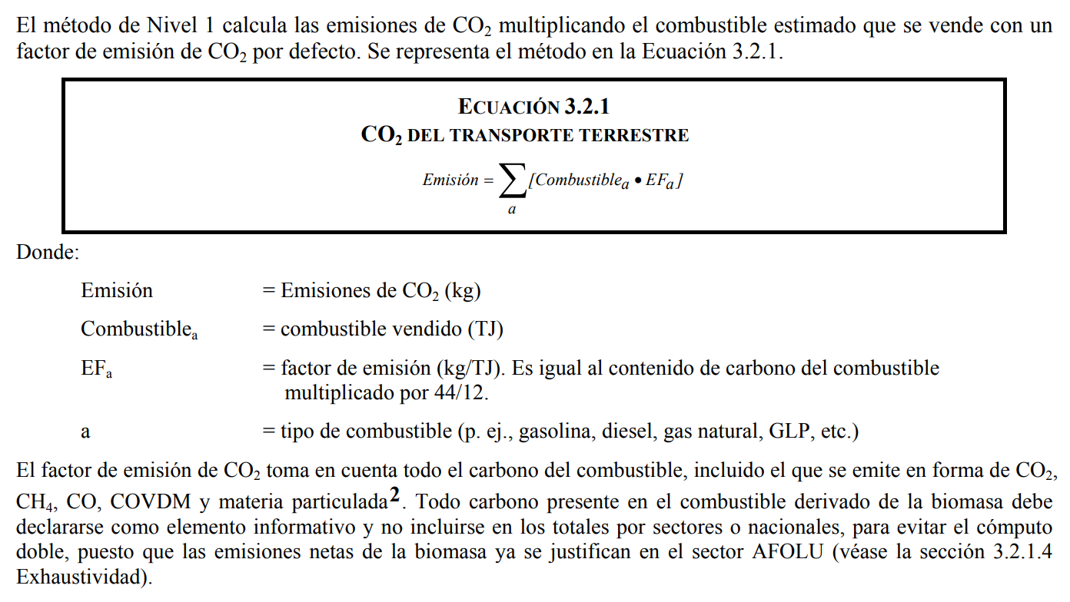
CUADRO 3.2.1 FACTORES DE EMISIÓN DE CO2 POR DEFECTO DEL TRANSPORTE TERRESTRE Y RANGOS DE INCERTIDUMBRE (a)
Tipo de combustible | Por defecto (kg/TJ) | Inferior | Superior
Gasolina para motores | 69300 | 67500 | 73000
Gas/Diesel Oil | 74100 | 72600 | 74800
Gases licuados de petróleo | 63100 | 61600 | 65600
Queroseno | 71900 | 70800 | 73700
Lubricantes (b) | 73300 | 71900 | 75200
Gas natural comprimido | 56100 | 54300 | 58300
Gas natural licuado | 56100 | 54300 | 58300
Fuente: Cuadro 1.4 del capítulo Introducción del Volumen Energía. Notas: a Los valores representan el 100 por ciento de oxidación del contenido de carbono del combustible. b Véase el Recuadro 3.2.4 Lubricantes en la combustión móvil para obtener una orientación acerca de los usos de los lubricantes.

1.3 P.I. Cemento
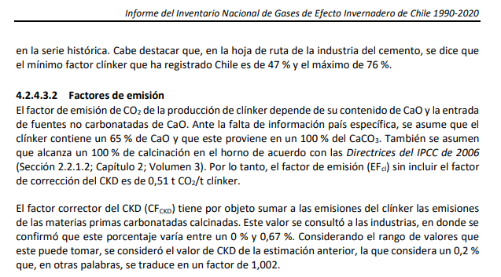
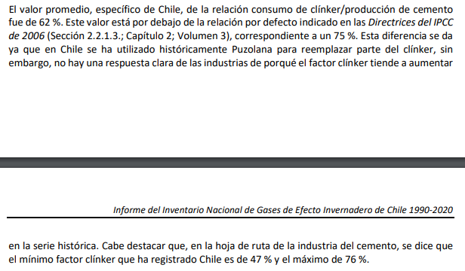
Nombre documento | Informe del Inventario Nacional de Gases de Efecto Invernadero de Chile 1990-2020
Fuente | https://snichile.mma.gob.cl/wp-content/uploads/2023/04/2022_IIN_CL.pdf
...
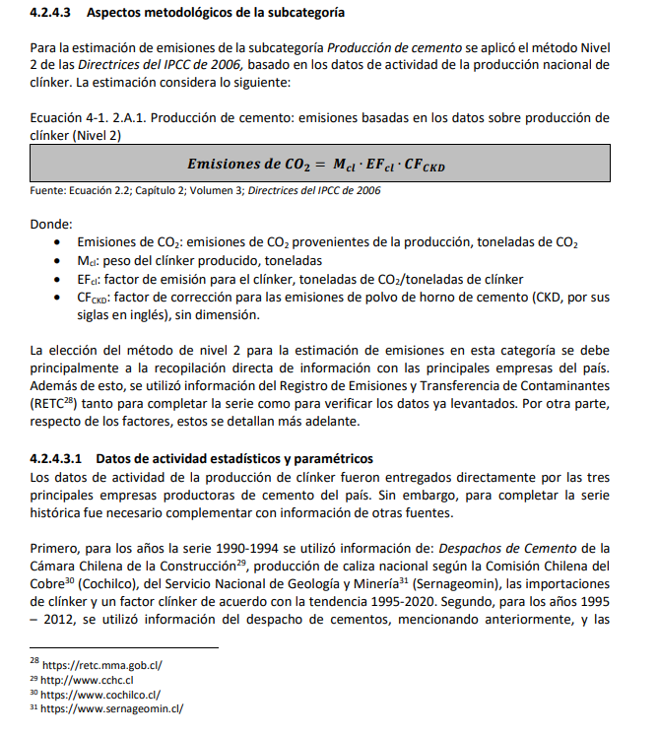
...

1.3 P.I. Cal
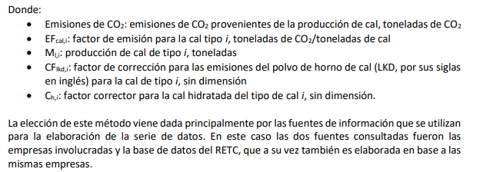
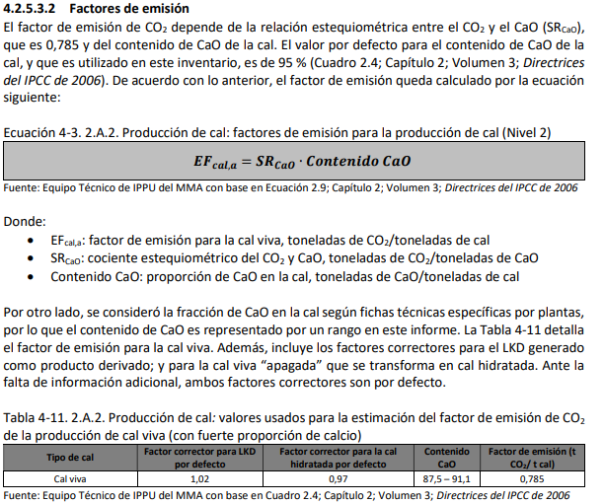
Nombre documento | Informe del Inventario Nacional de Gases de Efecto Invernadero de Chile 1990-2020
Fuente | https://snichile.mma.gob.cl/wp-content/uploads/2023/04/2022_IIN_CL.pdf

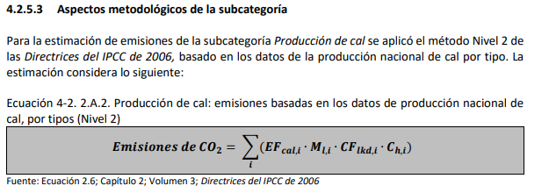
...

1.3 P.I. Vidrio
Nombre documento | Informe del Inventario Nacional de Gases de Efecto Invernadero de Chile 1990-2020
Fuente | https://snichile.mma.gob.cl/wp-content/uploads/2023/04/2022_IIN_CL.pdf

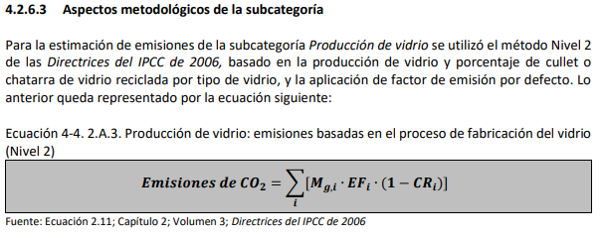
...
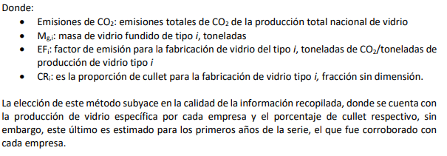
...
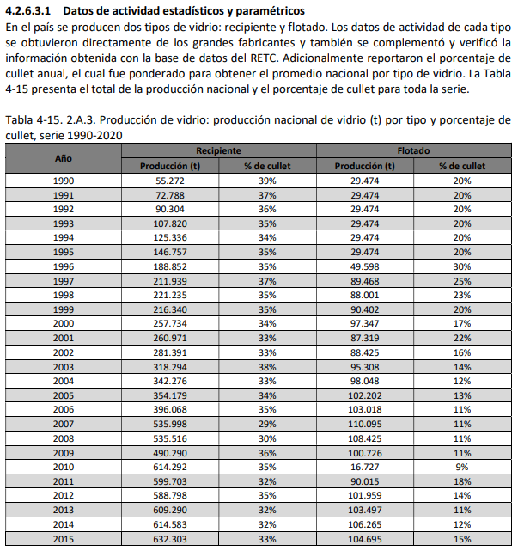
...

1.3 P.I. Hierro, Acero y Coque
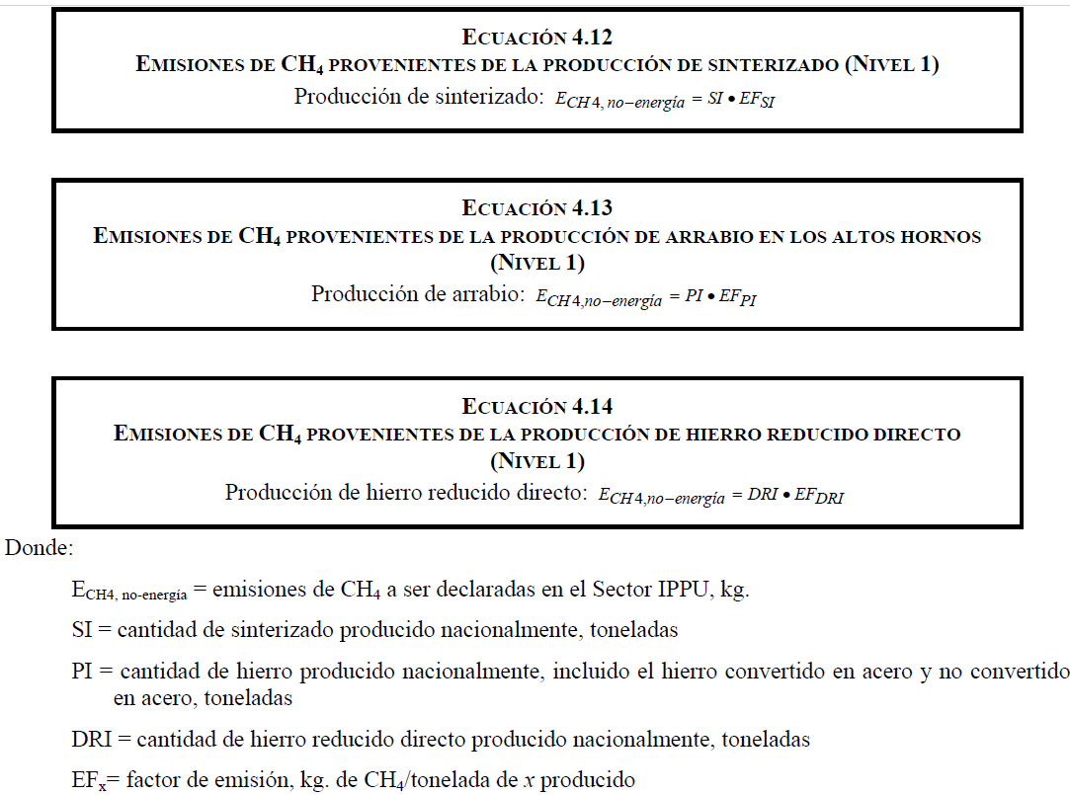
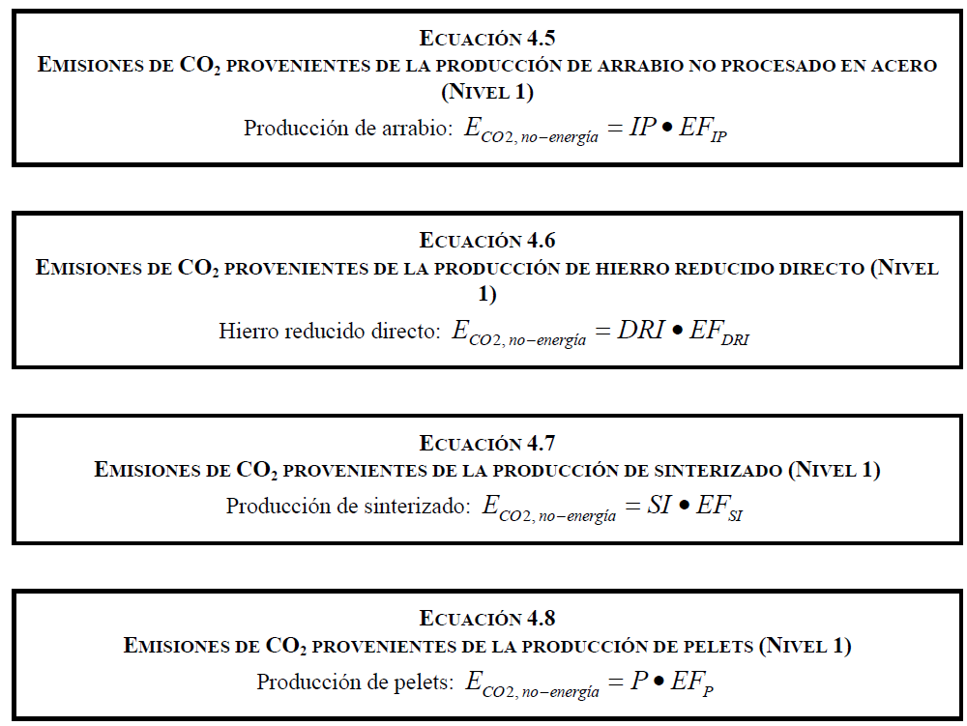
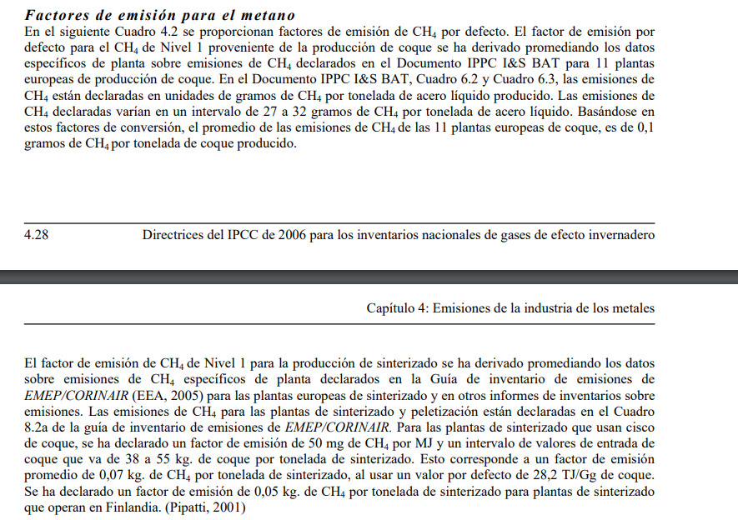
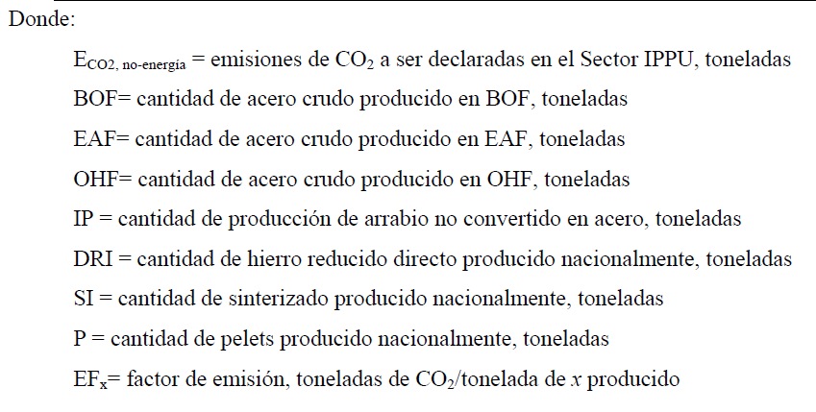
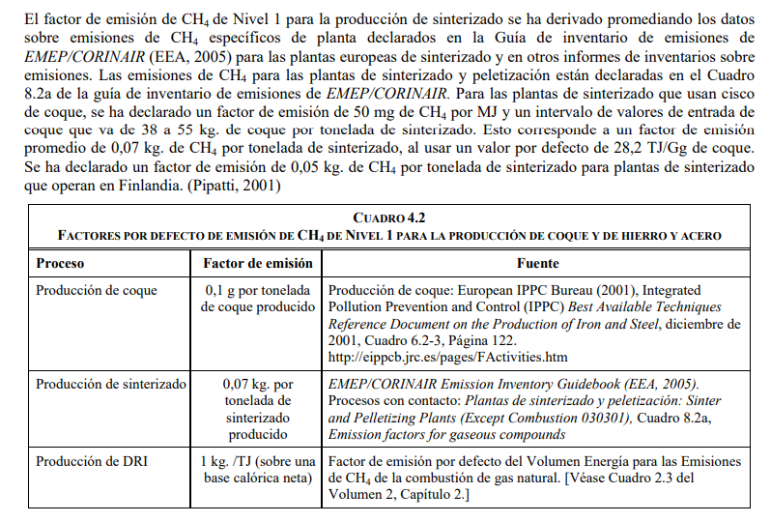
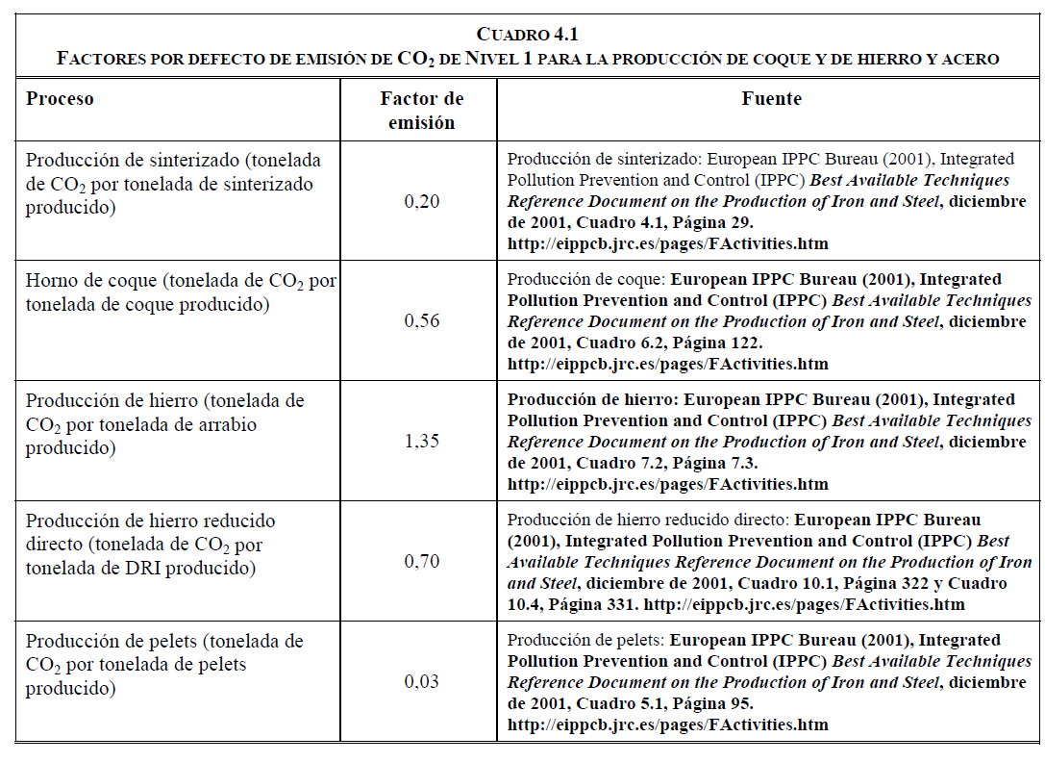
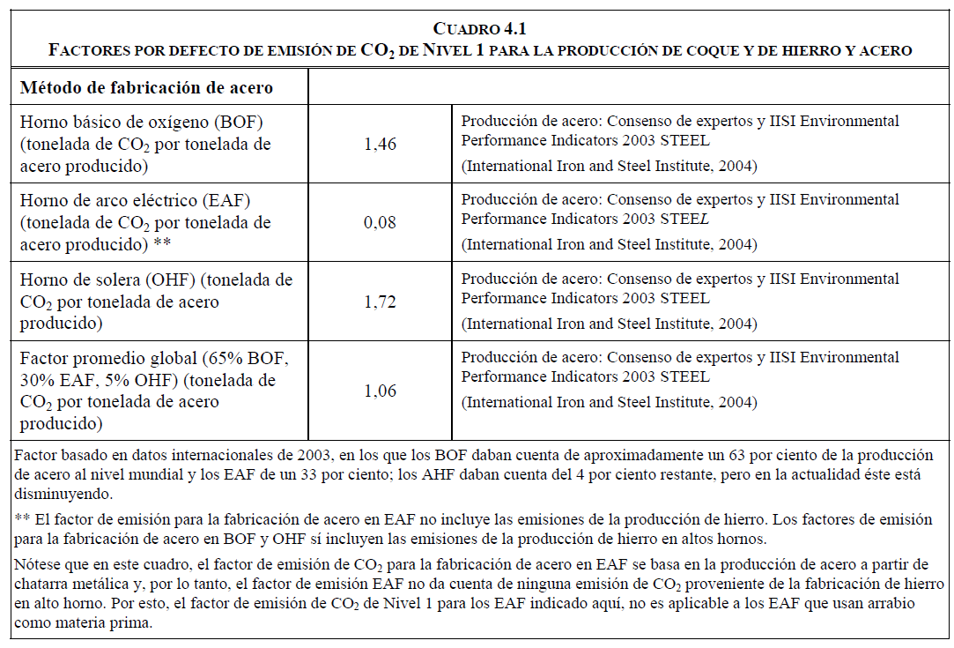
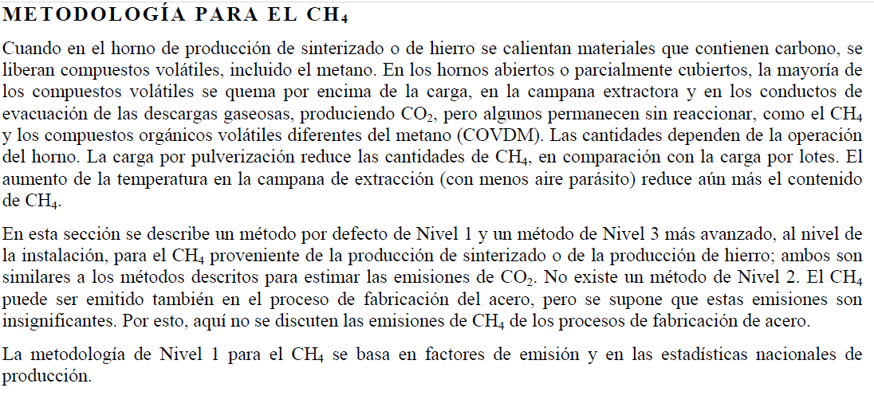
Fuente | IPCC 2006 -Capítulo 4 - Emisiones de la industria de los metales
Enlace | https://www.ipcc-nggip.iges.or.jp/public/2006gl/spanish/pdf/3_Volume3/V3_4_Ch4_Metal_Industry.pdf

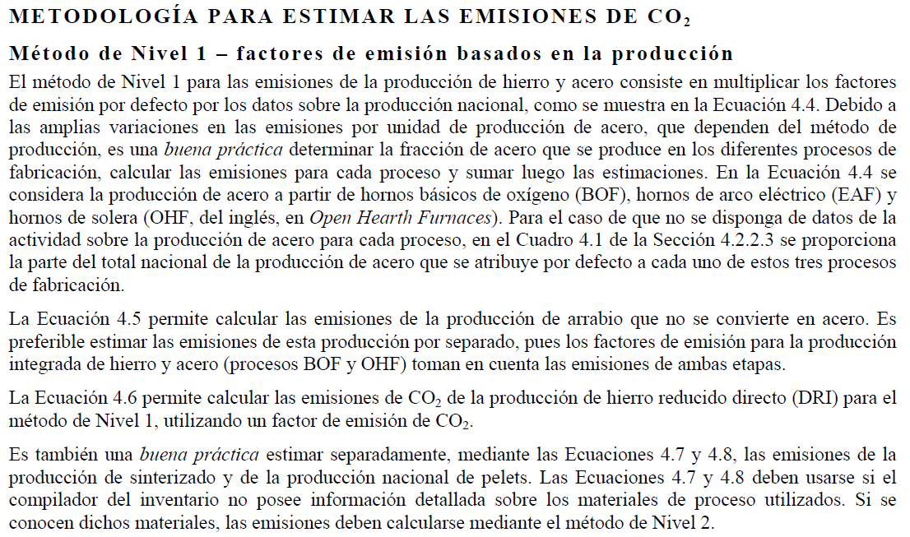
 |  | Actividad | FE CO2 t CO2/ t producto | FE tCH4/t producto
 |  | Producción de acero BOF | 1.46
 |  | Producción de acero EAF | 0.08
 |  | Producción de pelets de hierro | 0.03
 |  | Producción de Arrabio | 1.35
 |  | Producción de Hierro | 0.7
 |  | Horno de Coque | 0.56 | 0.0000001

1.3 P.I. Ácido Nítrico
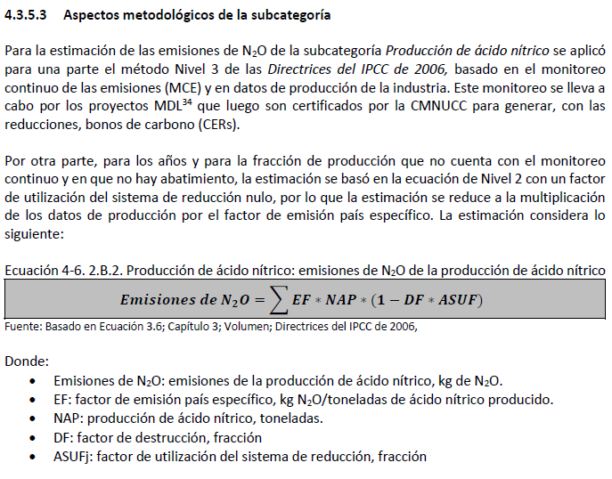
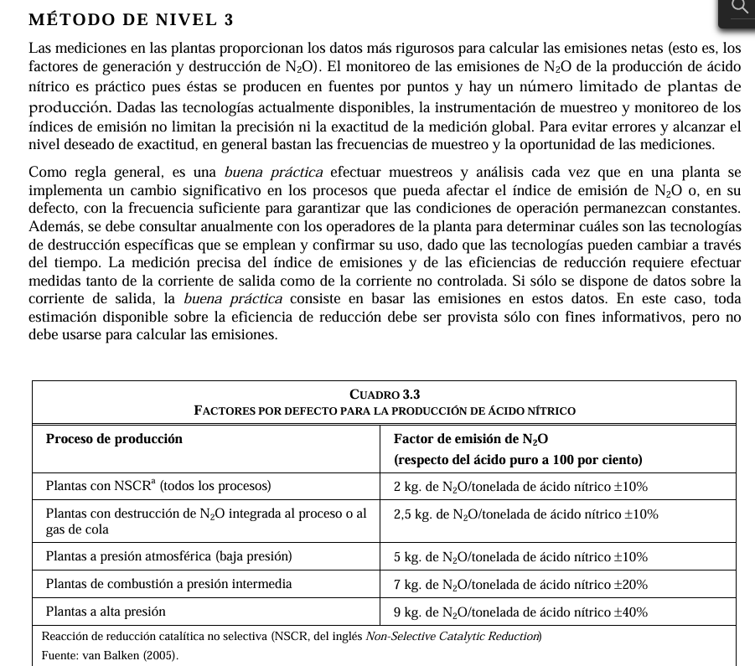
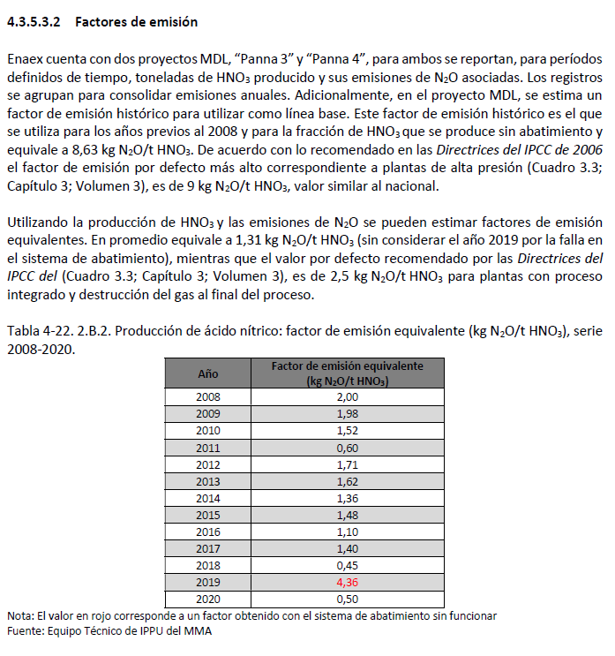
...
Actividad | FE N2O t N2O/ t producto (Se considera factor de incertidumbre +-10%)
Producción de ácido nítrico (Plantas con NSCR) | 0.0022
Producción de ácido nítrico (Plantas con destrucción de N2O) | 0.00275
Producción de ácido nítrico (Plantas a presión atmosférica) | 0.0055
Producción de ácido nítrico (Plantas a presión intermedia) | 0.0077
Producción de ácido nítrico (Plantas a alta presión) | 0.0099

3.1 Fertilizantes
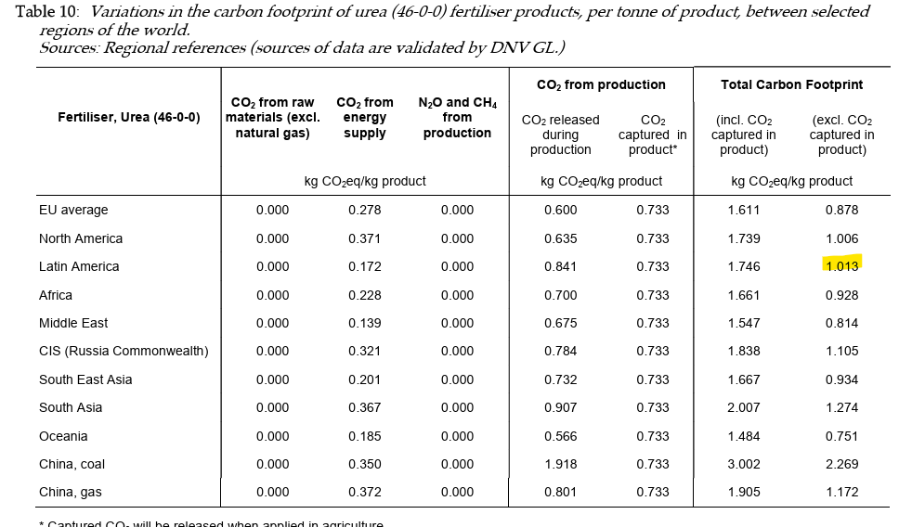
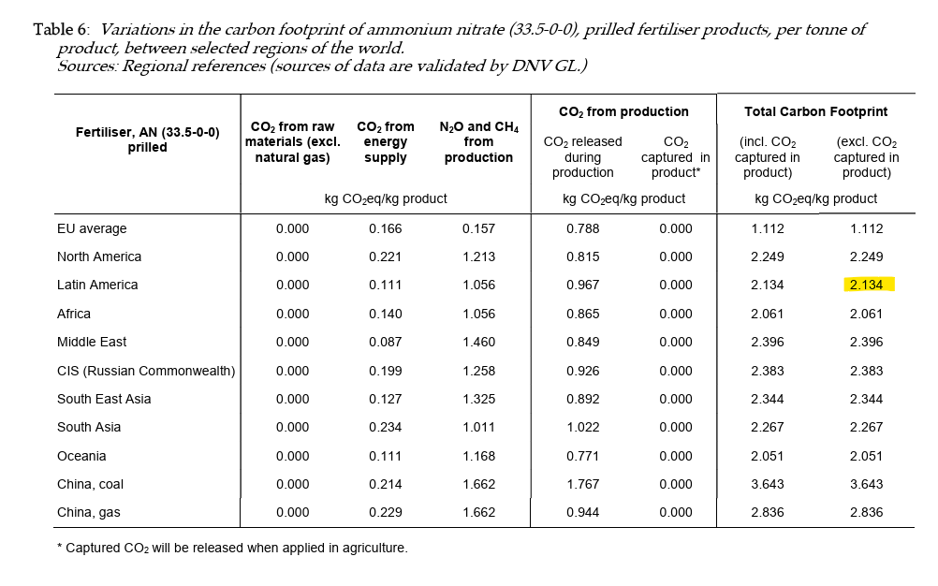
Fuente 1 | International Fertiliser Society https://www.fertilizerseurope.com/
Enlace 1 | https://www.fertilizerseurope.com/wp-content/uploads/2020/01/The-carbon-footprint-of-fertilizer-production_Regional-reference-values.pdf

Nombre Fertilizante en HuellaChile | Nombre Fertilizante en International Fertiliser Society | Factor de emisión | Unidades Factor de emisión
Fertilizante: Nitrato de amonio | Tabla 6 - Ammonium nitrate (33,5-0-0) - Latin America | 2.134 | kgCO2e/kg
Fertilizante: Urea | Tabla 10 - Urea (46-0-0) fertiliser products - Latin America | 1.013 | kgCO2e/kg

Fertilizante: Urea |  | Fertilizante: Nitrato de amonio

